Cisco CCNA
الامر | الشرح

طبقة الشبكة Network Layer

IP Header رأس IP

شرح الايبي
192.168.8.0 | في الأرقام حق الايبي تكون الأرقام من 0 الى 255 لاتزيد اكثر من كذا

أنواع الايبي حسب النطاق
Private IP (خاص) | يُستخدم داخل الشبكات المحلية (LAN) فقط لا يمكن الوصول إليه من الإنترنت مباشرة أمثلة: 192.168.0.0 – 192.168.255.255 10.0.0.0 – 10.255.255.255 172.16.0.0 – 172.31.255.255 وغير هذه الايبيات يعتبر Public IP (عام) خذ الخانه الأول والثانيه وقارنها بمثال اذا طلعت من ضمن الامثله اذا هو خاص مثال عملي الايبي حق الكمبيوتر 192.168.8.11 هذا الايبي خاص | 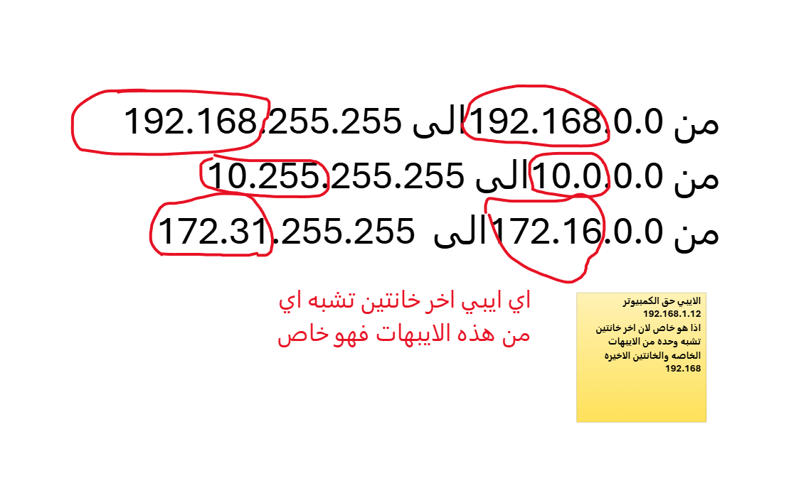
Public IP (عام) | يُستخدم للتواصل عبر الإنترنت يُعطى من مزود خدمة الإنترنت (ISP) فريد ولا يمكن تكراره على الإنترنت

أنواع حركة IP حسب طريقة التوزيع في Network Layer

1. Unicast (أحادي الإرسال) | - الوصف: إرسال الحزمة من جهاز إلى جهاز واحد فقط. - الاستخدام: أغلب الاتصالات اليومية مثل تصفح الإنترنت، تحميل الملفات، إرسال بريد إلكتروني. - مثال عملي: جهازك يطلب صفحة من موقع ويب، والسيرفر يرد عليك فقط. | جهاز A ─────► جهاز B
2. Broadcast (بث شامل) | - الوصف: إرسال الحزمة إلى جميع الأجهزة في نفس الشبكة الفرعية. - الاستخدام: يُستخدم في اكتشاف الأجهزة، مثل بروتوكول ARP أو DHCP Discover. - ملاحظة: لا يُستخدم في الشبكات الواسعة (WAN)، فقط داخل الشبكة المحلية (LAN). | جهاز A ─────► كل الأجهزة في الشبكة
3. Multicast (بث متعدد) | - الوصف: إرسال الحزمة إلى مجموعة محددة من الأجهزة المهتمة، وليس للجميع. - الاستخدام: بث الفيديو، المؤتمرات، تحديثات البرامج، IPTV. - عنوان IP المستخدم: النطاق 224.0.0.0 إلى 239.255.255.255. | جهاز A ─────► مجموعة مختارة من الأجهزة

الشبكات الفرعية Subnetting

CIDR (Classless Inter-Domain Routing) CIDR (التوجيه بين المجالات بلا فئة)

شرح bit
 | "بت" (bit) هو أصغر وحدة بيانات في الكمبيوتر و البت يا يكون 0 أو 1 فقط.
192.168.1.1 | كل جزء من IP (يعني كل رقم بين النقاط) = 8 بت يعني عدد البيت في الايبي كامل يساوي 32 بيت 192.168.1.1= 192 → 11000000 (8 بت) 168 → 10101000 (8 بت) 1 → 00000001 (8 بت) 1 → 00000001 (8 بت) المجموع 32 بيت
شرح /24
لما نقول /24 | يعني اول 3 خانات من الايبي ملك للشبكة مش للاجهزه 192.168.1.1
32 - 24 = 8 | وهذه طريقة حساب البيتات المتبقه للأجهزة اول شي رقم البيتات حق الايبي وهي ثابته لاتتغير 32 بيت والرقم الثاني هو /24 اذا نقص الأول من الثاني يظهر الباقي الي هو 8
2⁸ - 2 = 254 | وهذه طريقة حساب عدد الأجهزة التي يمكن ان ترتبط بشبكة 8*2-2=254 طبعا 8 هو رقم الباقي من البيتات المحسوبه في السطر 23 والرقم 2 والي بعده 2 ارقام ثابته لا تتغير ابدا
 | معلومة : كلما نقص الرقم عن /24 صار عدد الاجهر التي تستطيع الربط مع الشبكة اكثر والعكس صحيح

قناع الشبكة الفرعية Subnet Mask
 | قناع الشبكة هو رقم يستخدمه الجهاز لتحديد أي جزء من عنوان IP هو خاص بالشبكة، وأي جزء هو خاص بالأجهزة (المضيفين) داخل تلك الشبكة | IP Address: 192.168.1.10 Subnet Mask: 255.255.255.0
CIDR: /24 | يعني قناع الشبكة هيكون 255.255.255.0 زلاكن /24 يعتبر اختصار للرقم الطويل الي فوق | جهازك IP = 192.168.1.10 جهاز آخر IP = 192.168.1.20 القناع = 255.255.255.0 بما أن أول 3 خانات متشابهة الجهاز يعرف أنهم في نفس الشبكة ويقدر يتواصل مع أجهزة اخر مباشرة بدون راوتر.
 | طبعا في قناع الشبكة يمديك تغير قناع الشبكة ولاكن لابد من تغيير CIDR مثلا تختا /25 او /26 طبعا لكل CIDR قناع خاص زي 24 لديه قناع واحد 255.255.255.0
 | اذا ما كتب CIDR يمديك تغير قناع الشبك ولاكن هناك قوانين لكتابة قناع الشبك قوانين كتابت الارقام : اول شي استخدم لغة البايت علشان تعرف الارقام المناسبه تكتب الأرقام من اليسار الى اليمين ولابد ان تكون الارقم من اليسار تبدا ببيتات 1 وتنتهي ببيتا 0 ولا يمكن ان تبدا 0 وتنتهي 1 هذا في البايت وليس ارقام قناع الشبكة راجع الجدول سطر 33 | أمثلة لأقنعة صحيحة: القناع البتات في كل بايت (1=بت مفعّل، 0=بت معطل) 255.0.0.0 قناع الشبكه الأرقام بلبايت 11111111.00000000.00000000.00000000

طريقة استخراج البايت من الأرقام | نختار الرقم 234 | رقم بوابة الشبكة 255.255.255.0
لنفترض انك لاتريد بوابة تكون كذا 255.255.255.0 تريد تكون 255.255.255.240كذا طيب وش الحل علشان تختار الأرقام الصح للقناع لازم تمر على الجدول التالي علمان بان كل خانة ارقام في القناع الشبكة لازم تمر على الجدول ذا علشان تحط الأرقام الصحيحه وعدد الخانات في القناع اربعه زي الايبي تنبية اذا طلع البوابة ارقام افتراضية مثل 255.255.255.0 لايمكن ابدا غيير اي خانه قيمتها 255
هذه الأرقام الأساسية التي تبن عليه الناقص والاكبر من | وهنا هل ناتج الطرح اكبر من الأرقام الاساسية او يساوي اذا نعم تكون القيمه 1 واذا لا تكون القيمة 0 | هنا عملية الطرح | القيمة
182 | 128<106 | 128 - 234 | 1
64 | 64 <106 | 64 -106 | 1
32 | 32 <42 | 32 - 42 | 1
16 | ❌16 <10 | 16 - | 0
8 | 8 < 10 | 8 - "10" | 1
4 | ❌4 < 2 | 4 - | 0
2 | 2 <2 | 2 - "2 " | 1
1 | ❌1 < 0 | 1 - | 0
النتيجه | 11101010 طبعا هذا غلط لانه في 0 بين 1 لذا الرقم 234 لا ينفع لقناع الشبكة لابد تكون كلها واحدات 111111 او 1111000 او 0000000

صناعة شبكة فرعية Create Subnets
 | اي تصنع شبكة تضم مجموعة من الأجهزة مع بعض بحيث يمنع على الأجهزة البقية الدخول اليها
طريقة عمل الشبكة الفرعية
 | اول شي لاتحط الابيب حق الجهاز روح على القناع الشبكة و احسب حجم الشبكة الفرعية (Block Size):
256−240=16 | وهذه العملية اجاد عدد الاجهز التي يمكن الربط معها الرقم 256 والرقم الثابت والاعلى لاي خانه في قناع 240 هو الرقم الي انت اخترته 16 عدد الأجهزة الان اطرح الرقم الي وضعته مع اقصى عدد في الخانه وحيظهر عدد ip او الأجهزة التي يمكن ربطها
192.168.8.120 | وبعدين خذ الخانه الاخيره من عنوان الايبي حق الجهاز 120
16 هذ هو ناتج عملية الطرح سطر 50 | وهنا تبد عملية الجمع 16+16 ثما تبدا تزيد كل مره 16 مثال 16+16=32 +16 =48+16 وهكذا حتى يصر الناتج قريب من الرقم 128 لا يتعداه ابدا
112 | هنا الناتج حق 16 صار 112 اقرب شي الى 128
192.168.8.112+15=192.168.8.127 | وهذا شكل الايبي حق الجهاز النهائي اذا كان القناع 255.255.255.240 طيب 16 الي هي عدد الأجهزة نقص منها 1 حق النت يصير عند الايبي يصل الى 127 لان على الايبي 112 زودنا 15 يصير الايبي من 112 الى 127

أجهزة الشبكات Cisco Networking Devices

Switch المحول
 | المحول هو جهاز شبكة يستخدم لتقسيم الشبكات إلى شبكات فرعية مختلفة تسمى الشبكات الفرعية أو مقاطع LAN. وهي مسؤولة عن تصفية الحزم وإعادة توجيهها بين مقاطع LAN استنادا إلى عنوان MAC
طريقة عمل Switch بين الكمبيوترات والروترات
Switch | اول شي تضيف الـ Switch ولاتحتاج الى تخيصي
 | وبعدين اربط مجموعة كمبيوترات مع Switch
 | وبعدين سوي Switch اخر واربط مجموعة ثانيه من الكمبيوترات
 | المجموعة الأولى من الكمبيوترات خل الايبي يبدا من 192.168.8.1 الى 192.168.8.6 قناع الشبكة 255.255.255.224 المجموعة الثانيه من 192.168.8.32 الى 192.168.8.40 قناع الشبكة 255.255.255.224
 | الان اصنع راوتر واربط Switch الأول والثاني في المدخل الأول للراوتر حط الايبي في نفس النطاق حق الايبيهات المجموعه الأول 192.168.8.9 و قناع الشبكة 255.255.255.224 المدخل الثاني حط الايبي في نفس نطاق المجموعة الثانية 192.168.8.40 قناع الشبكة 255.255.255.224 لاتنسى عند كل مدخل نت في الراوتر شغل المدخل On
 | وبعدين روح للمجموعة الأول واختر أي كمبيوتر وادل على الايبي واختر Default Gateway الايبي حق مدخل النت الأول حق الروتر وطبيق الشي ذا على المجموعة الثانيه
 | وبعدين سوي بنق من أي جهاز للمجموعة الأولى الى المجموعة الثنيه اول مره يعطي خطا وثاني مره يزبط

التكوين الأساسي للموجه والمحول Router and Switch Basic Configuration

الأوامر الأساسية لموجه Cisco Router basic commands

وضعيات صلاحيات الترمند
 | وضع تنفيذ المستخدم علامة المطالبة (Prompt) في هذا الوضع هي > | مثال: Router>
 | وضع التنفيذ المميز علامة المطالبة (Prompt) في هذا الوضع هي # | مثال: Router#
 | وضع التكوين العام علامة المطالبة (Prompt) في هذا الوضع هي (config)# | مثال: Router(config)#
الأوامر
؟ | اذا وضعت الاستفهام فقط راح يعطيك كل الأوامر الخاصة باليوزر سوى كنت وضع تنفيذ المستخدم او المميز او التكوين
enable | وتعني فعل ولازم تدخل الامر ذا علشان تغير المستخدم من مستخدم عادي الى التنفيذ المميز علشان تقدر تغير الاعدادت حق الراوتر طبعا يتغير المؤشر من fahad> الى fahad#
config | وبعد ما يتحول الى التنفيذ المميز تدخل على وضع التكوين العام يصير المؤشر fahad(config)#
hostname ali | لتغير اسم الراوتر | fahad(config)#hostname ali ali(config)#
enable password 1 | لتغيير الباسورد | ali(config)#enable password 1 ali(config)#
no shut | تشغيل المنفذ ومعنى الامر لا لليقاف
طريقة تفعيل منفذ في الراوتر
Router # enable > config > interface fa0/0 | تدخل على الكونفيق وتحط رقم المنفذ بلون الأحمر
no shut | ثما تحط الامر ذا وتلاحظ بان لون المنفذ تغير من الأحمر الى الأخضر
Router(config-if)#ip address 192.168.8.1 255.255.255.0 | ثما ضع له ايبي وا قناع الشبكه
Router(config-if)#interface fa0/0.10 | وهذا الامر علشا الربط بين الراوتر والسويتشن الي فية الفي لان 10 فتحط رقم الفي لان بعد الامر حق الانتر فيس ويتغير شكل الترمند الى Router(config-subif)#
Router(config-subif)#encapsulation dot1q 10 | encapsulation تعني "تغليف" البيانات القادمة من الشبكة. dot1Q هذا هو بروتوكول 802.1Q، المعيار العالمي لتغليف VLANs على الشبكات. 10 رقم الـ VLAN الذي تُغلف به هذه الواجهة الفرعية.
Router(config-subif)#ip address 192.168.10.1 255.255.255.0 | وبعدين تحط ايبي فرعي علشان الفي لان
Router#show ip interface brief | وعلشان تتاكد بان كل شي تمام ادخل على وضع التكوين العام وادخل الامر ذا
 | طيب الحين عرفنا الفي لان 10 راح نطبق هذه الاعدادت على الفي لان 20 على الانتر فيس fa0/0 يعني نفس الانتر فيس | Router#show ip interface brief Interface IP-Address OK? Method Status Protocol FastEthernet0/0 192.168.8.1 YES manual up up FastEthernet0/0.10 192.168.10.1 YES manual up
Switch | وبعدين تروح للسويتش علشان تعرفه على الروتر
enable > config > interface fa0/9 | تروح على المنفذ الي فيه متصل الراوتر
Switch(config-if)#switchport mode trunk | يعني المنفذ راح ينقل عدة VLANs في نفس الكيبل
IPv4 Address Default Gateway | الان تروح تغير الايبي حق الكمبيوتر مع البوابة ضمن نطاق الايبي حق الايبي الفرعي الي سويته في الروتر سطر 90
 | الان سوي بنق بين 2 أجهزة كمبيوتر بشرط عدل الايبي علشان يصير في نطاق الايبي حق الراوتر
 | أنت الآن أنشأت بوابة (Gateway) لشبكة VLAN 10 على الراوتر باستخدام الواجهة الفرعية FastEthernet0/0.10.


Virtual Local Area Network (VLAN) شبكة المنطقة المحلية الافتراضية
 | هي تقنية تُستخدم لتقسيم الشبكة المحلية إلى عدة شبكات افتراضية مستقلة داخل نفس الجهاز
Configuring VLANs تكوين شبكة الفي لان
 | طبعا في السويتش لما ترسل رسالة من كمبيوتر مشبوك في سويتش حيرسل لكل الكمبيوترات على نفس السويتش وبكذا يصير الكمبيوترات تعرف ان السويتش يبحث عن كمبيوتر معين وعلشان كذا لازم تسوي vlan علشان محد يعرف السويتش يب من استخدم Simulation الموجود في Cisco Packet Tracer للتجربة واستخدم الصورة
عن طريق الترمند
 | اضيف اكثر من كمبيوتر في Cisco Packet Tracer واضيف Switch واحد بعدها اضبط كل الايبي حق الكمبيوترات
Switch | روح على السويتش ثما الترمند
enable > configure
vlan 10 | ثما تختار الفي لان أي عدد يعني السويتش فيه اكثر من في لان واحد
do show vlan brief | استخدم هذا الامر علشان تشوف الفي لان الي سميته وكمان كل الفي لان المتوفره لايمكنك الدخول الى الفي لان الي سميته باسمه لازم برقم الفي لان يعني اذا سميت الفي لان 10 باسم fahad مايمديك تكتب فب الترمند Switch(config-vlan)#vlan fahad لازم تكت Switch(config-vlan)#vlan 10
exit | الان انت انتهية من تكون الفي لان ولازم تربطه بمنفذ من منافذ السويتش روخ لمشروعك وشف الاسلاك المربوطه من الكمبيوتر الى السويتش شف المنفذ حق السويتش وش اسمه عادتا يكون الاسم Fa0/1 و Fa0 واختصار لكلمة fastethernet طبعا يتغير 1 يمكن يوصل الى 23
interface fa0/1 | ارجع للترمند ثما اكتب interface fa0/1 يعني الواجهة fa0/1
switchport mode access | لتحديد أن منفذ معين سيعمل كـ منفذ وصول (Access Port).
switchport access vlan 10 | وهنا تحدد اسم المنفذ للوصول
do show vlan brief | نفذ هذا الامر علشان تشوف التغيرات راح تلاحظ بان الفي لان fahad صار عند اسمه access واسم المنفذ
 | وتنفذ نفس الخطوات على fa0/2
 | ثما تنشا في لان ثانيه vlan 20 ونفس الطريقة تعيد كل شي بترتب بكذا يصير عندك 2 في لان 10 و20 زكل واحد حصل على مخلين

Configuring Access & Trunk Ports تكوين الوصول ومنافذ خط الاتصال
 | وهنا تكوين الاتصال بين 2 سويتش
عن طريق الترمند | تحذير لابد ان يكون رقم الفي لان نفسه في كلا السويتشين والا لن يعمل الاتصال ابد
Switch(config)# | أولا تدخل علة وضيعت التكوين العام
interface FastEthernet0/4 | ثما ادخل على المنفذ الي مرتبط بسويتش الاخر
switchport trunk encapsulation dot1q | هناك نوعان شهيران في سويتشات Cisco القديمة (مثل 2960 و 3750): ISL (Inter-Switch Link) – بروتوكول خاص بـ Cisco (قديم ومهجور). 802.1Q (dot1q) – معيار مفتوح من IEEE، ويُستخدم عالمياً الآن. هذا الأمر يُخبر السويتش باستخدام بروتوكول IEEE 802.1Q لترميز الـ VLANs عند تفعيل الـ trunk. فاذا نفذت الامر ذا وظهر خطا اعرف بان السويتشن لا دعم ISL من الأساس
switchport mode trunk | ادخل الامر ذا علشان يهيئ المنفذ على الترنك
switchport trunk allowed vlan 10,20 | اختياري حدد الفي لان المسموح لها بتصال مع السويتش الاخر
exit | اخرج
copy running-config startup-config | اختيار احفظ الاعدادت باي اسم
witch (config) #switchport turnk allowed vlan add 30 | طبعا اذا تبي تضيف في لان جديد تستخدم هذا الامر في وضع التكوين العام
 | ثما روح للسويتش الثاني ونفس الطريقة طبيقها
VTP
 | هو بروتوكول خاص بشركة Cisco يُستخدم لإدارة ونشر معلومات VLAN تلقائيًا بين سويتشات سيسكو داخل نفس الشبكة. بدلًا من إنشاء نفس الـ VLAN يدويًا على كل سويتش، VTP يقوم بتوزيع معلومات VLAN (مثل رقم الـ VLAN واسمها) من سويتش واحد إلى باقي السويتشات تلقائيًا.

طريقة عمل VTP | أنواع VTP Modes: Server: يمكنه إنشاء وتعديل VLANs وتوزيعها. Client: لا يمكنه تعديل VLANs، فقط يستقبل التحديثات. Transparent: لا يشارك في مزامنة VTP، لكنه يمرر الرسائل.
 | تنشى اكثر من سويتش وتدخل على الضبط لكل سويتش وتسوي لكل مدخل سويتش switchport mode trunk
Switch(config)# vtp mode server | ومعناه خلي هذا السويتش سيرفر
witch(config)# vtp domain fahad | ولاز تربطه بدومين أي اسم
Switch(config)# vtp password 123 | وحط باسورد أي شي
 | ثما روح على السويتش الثاني
Switch(config)# vtp mode Transparent | وحوله الى سويتش لا يشارك في المزامنة
witch(config)# vtp domain fahad | ولازم تربطه بدومين نفس الاسم حق السيرفر سطر 144
Switch(config)# vtp password 123 | وحط باسورد أي شي
 | ثما تروح للسويتش الثالث
Switch(config)#vtp mode client | وتحط المود حقه كلاين
witch(config)# vtp domain fahad | ولازم تربطه بدومين نفس الاسم حق السيرفر سطر 144
Switch(config)# vtp password 123 | وحط باسورد أي شي
do show vlan brief | ثما روح للسويتش الأول تاكد من عدد الفيلانات بهذا الامر وبعد ماتتاكد اصنع فيلان جديد
Switch(config)# vlan 30 | انشى فيلان جديد وحط أي رقم في السويتش الأول
Switch(config-vlan)# name Finance | وسميه أي اسم
 | ثما روح للسويتش client وحتلاحظ بان الفي لان الي سسويته في السويتش الأول صار في السويتش client لانك السويتش Transparent لم يظهر
Switch(config)# no vlan 30 | هذا الامر علشان تحذف الفيلان لاكن لابد السويتش يكون من نوع servre وليس client

Dynamic Host Control Protocol (DHCP) بروتوكول التحكم الديناميكي بالمضيف
 | وهو بروتوكول يُستخدم في الشبكة لتوزيع إعدادات الشبكة تلقائيًا على الأجهزة (مثل عنوان IP، والـ Gateway، وDNS...).
Configure Cisco Router as DHCP Server تكوين جهاز توجيه Cisco كخادم

طريقة صنع DHCP في الروتر
 | اول شي صمم راوتر وتاكد ان السويتش لايوجد به VLANs
Terminal (CLI) | الدخول إلى وضع الإعداد
enable | للدخول إلى وضع الامتيازات
configure terminal | للدخول إلى وضع الإعداد العام
interface FastEthernet0/0 | ادخل إلى واجهة FastEthernet0/0
ip address 192.168.1.1 255.255.255.0 | م بتعيين عنوان IP وقناع الشبكة للواجهة
exit > Router(config)# | وبعدين خروج علشان ترجع للوضع الي تشوفه الان
Router(config-if)#ip dhcp pool MY_LAN_POOL | قم بإنشاء مجموعة DHCP
Router(dhcp-config)#)#network 192.168.1.0 255.255.255.0 | حدد نطاق الشبكة التي سيتم توزيع العناوين منها. يجب أن يكون هذا النطاق متوافقًا مع عنوان IP الذي قمت بتعيينه لواجهة الراوتر سطر 149
Router(dhcp-config)#default-router 192.168.1.1 | حدد عنوان IP الخاص بالراوتر ليكون هو البوابة الافتراضية للأجهزة
dns-server 8.8.8.8 | تحديد خادم DNS

Network Device Security أمان جهاز الشبكة

🔧 خطوات تفعيل SSH على راوتر | في الراوتر تدخل على Router(config)#
line vty 0 4 | هذه خطوط الاتصال التي تسمح بالوصول إلى الجهاز عن بعد (التحكم فيه من خلال الشبكة) يعني كانك تنادي على الخط والأرقام تعني أنك تقوم بإعداد الخطوط من 0 إلى 4
password | حط كلمة password وبعدين أي باسورد
login | يعيني اجباري تدخل الباسورد اذا جا احد يبي يدخل
transport input [telnet | ssh | all | none] | لا زم تختار وحده من الكلمات telnet يسمح بالاتصال عبر Telnet فقط (غير آمن). ssh يسمح بالاتصال عبر SSH فقط (آمن ومشفّر). all يسمح بـ كل البروتوكولات (Telnet و SSH). none لا يسمح بأي اتصال عن بعد عبر VTY (يقفل الوصول).
exit | وبعدين اخرج ورح على أي كمبيوتر
Router(config)#enable secret 111 | لازم تسجيل باسورد خاص بروتر
telnet 192.168.1.1 | روح على الكمبيوتر اختر الترمند ثما ادخل الامر ذا
خطوات إعداد SSH على راوتر
Router(config)#hostname fahad | تعيين اسم للروتر
fahad(config)#ip domain-name fahad.ali | ثم تحط الدومين نيم أي اسم النطاق
crypto key generate rsa | إنشاء مفتاح التشفير لتفعيل SSH و عند السؤال عن حجم المفاتيح، أدخل قيمة مثل 1024 أو 2048.
fahad(config)#line vty 0 1 | ثما الدخول للخط علشان تثبت ssh
fahad(config-line)#transport input ssh | هذا امر التثبيت
fahad(config-line)#exit | خروج
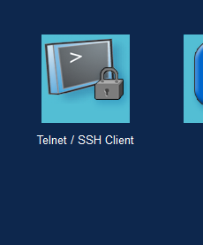
 | ثما تروح للكمبيوتر وتختار هذه الصور وتختار ssh وتعبي البيانات

Switch Security

Port Security in Computer Network أمن المنافذ في شبكة الكمبيوتر
 | Port Security في شبكات سيسكو هي ميزة تُستخدم لحماية المنافذ (Ports) على السويتشات من الوصول غير المصرح به، وذلك من خلال التحكم في عناوين MAC التي يُسمح لها بالاتصال بكل منفذ. ما هي وظيفة Port Security؟ - تمنع الأجهزة غير المصرح بها من الاتصال بالشبكة عبر منفذ معين. - تعتمد على عنوان MAC لتحديد الأجهزة المسموح لها.
طريقة تكوين Switch Security
 | او ل شي اصنع 4سيرفرات و2 كمبيوتر 1 سيوتيش
Switch(config)# interface FastEthernet0/1 | ادخل على المنفذ
Switch(config-if)# switchport mode access | ثما غير مود المنفذ من اوتو الى اكسبت
Switch(config-if)# switchport port-security | وبعدها فعل السيكورتي
Switch(config-if)# switchport port-security maximum 1 | تحديد الحد الأقصى لعدد عناوين MAC المسموح بها على منفذ معين في السويتش.
Switch(config-if)# switchport port-security mac-address [عنوان MAC] | ُستخدم لتحديد عنوان MAC معيّن يُسمح له فقط بالاتصال عبر منفذ معين في السويتش.
Switch(config-if)#switchport port-security mac-address sticky | هذا الامر يخلي السويتش يكتشف الماك ادرس لوحده بدون تحط الماك بنفسك ولازم تسوي بنق علشان السويتش يكتشف الماك تلقئي وبعد البنق استخدم لامر ذا do show port-security int fa0/2 علشان تشوف الماك
Switch(config-if)# switchport port-security violation restrict | هذا الامر لكي يتخذ الاجراء اثناء دخول جهاز غير مصرح له الاجراءت : protect restrict shutdown
Switch(config-if) #do show port-security int fa0/2 | وهذا الامر علشان تشوف السيكورتي الي سويته على منفذ السويتش
 | الان روح للسيرفر اعطية ايبي وكل الأجهزة الاخر ثما وصل أي جهاز مع المدخل الأول للسويتش غير السيفر الي حطية عنوان الماك فيه وجرب ارسل بنق اذا رفض معناه السيكرتي اشتغل

Spanning Tree Protocol (STP) بروتوكول الشجرة الممتدة
 | هو برتوكول لمنع حدوث حلقات التكرار (Loops) التي قد تؤدي إلى تعطيل الشبكة. ويوجد 3 أنواع STP الافتراضي و RSTP و MSTP

Ethernet Channel
 | هو تقنية تُستخدم لدمج عدة وصلات فيزيائية بين جهازين (مثل سويتش وسويتش أو سويتش وسيرفر) في تقنية EtherChannel، هناك بروتوكولين رئيسيين يُستخدمان لتكوين وإدارة القنوات: 🔹 1. LACP – Link Aggregation Control Protocol بروتوكول قياسي من منظمة IEEE (رقمه 802.3ad). يُستخدم على أجهزة متعددة من شركات مختلفة. يدعم حتى 16 وصلة، لكن يتم تفعيل 8 فقط والباقي احتياطي. وضعيّاته: Active: يرسل ويستقبل رسائل LACP. Passive: يستقبل فقط، ولا يبدأ التفاوض. 🔸 2. PAgP – Port Aggregation Protocol بروتوكول خاص بشركة Cisco. يُستخدم فقط بين أجهزة Cisco. وضعيّاته: Desirable: يرسل ويستقبل رسائل PAgP. Auto: يستقبل فقط، ولا يبدأ التفاوض.
LACP

 | اول شي تنشى 2 سويتشات مع 3 خطوط نت للتجربة
Switch (config) #int range fa0/1-3 | ادخل في السويتش الأول واربط 4 مداخل مع بعض
Switch (config-if-range) #switchport mode trunk | ثما خلي كل المنافذ 3 يرسل ويستقبل في نفس االوقت
Switch (config-if-range) #channel-group 1 | ثما حولمهم الى قروب وسمي القروب

Switch (config-if-range) #channel-group 1 mode active | وهذا الامر لدمج عدة منافذ في منفذ منطقي واحد لزيادة عرض النطاق الترددي وتوفير التكرارولدية عددة أوضاع on | لا يستخدم أي بروتوكول، ويُجبر المنافذ على تشكيل EtherChannel دون تفاوض. يجب أن يكون الطرفان في وضع "on". active | يستخدم بروتوكول LACP، يبدأ التفاوض تلقائيًا لتشكيل EtherChannel. يعمل مع الطرف الآخر إذا كان في وضع "active" أو "passive". passive | يستخدم LACP، لكنه لا يبدأ التفاوض بل ينتظر الطرف الآخر أن يكون في وضع "active". desirable | يستخدم بروتوكول PAgP من سيسكو، ويبدأ التفاوض لتشكيل EtherChannel. يعمل إذا كان الطرف الآخر في وضع "auto" أو "desirable". auto | يستخدم PAgP، وينتظر الطرف الآخر ليبادر بالتفاوض. يعمل فقط إذا كان الطرف الآخر في وضع "desirable".
Switch# show etherchannel summary | هذا الامر علشان تشوف كل
Switch (config-if-range) #channel-group 1 mode passive | وبعدين تروح للسويتش الثاني ونفس السويتش الأول الا الام channel-group 1 لاتنفذه خلاص تنفذا في السويتش الاول لاكن امر مود دمج المنافذ غيره الى passive
 | وبعدين بتلاحظ بان المنافذ في كلا السويتشين تغيرو الى الأخضر
Achve Passie √ Achive - Achive √ Passive - Passive X | هنا جدول المود في كلا السويتشن يعني كل سويتش يأخذ مود ولاكن لاتحط كلا السوتشين على مود Passive
 | وبكذا خلاص تم الدمج
PAgP
 | وهو بروتوكول خاص بشركة Cisco يُستخدم لتجميع عدة وصلات فيزيائية بين جهازين (مثل سويتش وسويتش) في وصلة منطقية واحدة تُعرف باسم EtherChannel.
طريقة صنع PAgP
 | أولا تحط 2 سويتش للتجربة
 | تدخل على اول سويتش
Switch (config) #int range fa0/1-3 | ادخل في السويتش الأول واربط 4 مداخل مع بعض
Switch (config-if-range) #switchport mode trunk | ثما خلي كل المنافذ 3 يرسل ويستقبل في نفس االوقت
Switch (config-if-range) #channel-group 1 | ثما حولمهم الى قروب وسمي القروب
Switch (config-if-range) #channel-group 2 mode desirable | وهذا الامر لدمج عدة منافذ في منفذ منطقي واحد لزيادة عرض النطاق الترددي وتوفير التكرارولدية عددة أوضاع on | لا يستخدم أي بروتوكول، ويُجبر المنافذ على تشكيل EtherChannel دون تفاوض. يجب أن يكون الطرفان في وضع "on". active | يستخدم بروتوكول LACP، يبدأ التفاوض تلقائيًا لتشكيل EtherChannel. يعمل مع الطرف الآخر إذا كان في وضع "active" أو "passive". passive | يستخدم LACP، لكنه لا يبدأ التفاوض بل ينتظر الطرف الآخر أن يكون في وضع "active". desirable | يستخدم بروتوكول PAgP من سيسكو، ويبدأ التفاوض لتشكيل EtherChannel. يعمل إذا كان الطرف الآخر في وضع "auto" أو "desirable". auto | يستخدم PAgP، وينتظر الطرف الآخر ليبادر بالتفاوض. يعمل فقط إذا كان الطرف الآخر في وضع "desirable".
 | ثما تروح على السويتش 2 ونفس الطريقة للسويتش الأول تطبقها على الثاني
 | وخلاص كذا
IPv4 Routing

Floating Static Route - Explanation and Configuration

طريقة اعداد Static Routing
 | اول شي انشاء 2 كمبيوتر ات و2 راوتر ثما زبط الايبي حق الراوتر والكمبيوتر ثما خلي كل كمبيوتر يتصل براوتر ثما اربط الراوترات
Router(config)#ip route 192.168.1.3 255.255.255.0 192.168.2.2 | الان روح على الراوتر الأول علشان هو مايشوف الخط الثاني للروتر الثاني وحط الامر ذا وهذا الامر فيه 2 ايبي الأول يكون النطاق للخط الثاني للروتر الثاني والايبي الأخير يكون للخط الأول للروتر الثاني Router(config)#ip route 192.168.1.0 ايبي النطاق الي دائما يكون النهاية 0 255.255.255.0 الرينج حق الحاسبة 192.168.2.2 الخط الأول للوتر الثاني
 | وبعدين تروح للروتر الثاني وتنفذ نفس الامر لاكن الايبي مختلف الايبي الأول يكون النطاق للخط الأول للروتر الأول والقناع نفس الروتر الأول الايبي الثاني يكون للخط الثاني للروتر الأول
#do show ip route | بعد تنفيذ الامر ذا هيظهر حرف S وبعده الايبي الي سويته

إضافة مدخل ايثر نت جديد للروتر
 | اضغط على الراوتر اللي تبغى تضيف له منفذ ايثرنت ديد
 | انتقل إلى تبويب Physical
 | اضغط على زر Power (رمز الطاقة) لإيقاف تشغيل الراوتر مؤقتًا
 | في الجهة اليسرى، راح تشوف موديولات مثل: NM-1FE-TX (لإضافة منفذ FastEthernet) - WIC-2T (لإضافة منفذي Serial) اسحب الموديول وضعه في أحد الفتحات السوداء الفارغة في الراوتر
 | اضغط على زر Power مرة ثانية لتشغيل الراوتر وكذا خلاص ان ضافة

Interior Gateway Protocols بروتوكولات بوابة داخلية

EIGRP Reliable Transport Protocol (RTP) بروتوكول النقل الموثوق بـ EIGRP (RTP)
 | بروتوكول Reliable Transport Protocol (RTP) هو أحد المكونات الأساسية في عمل بروتوكول التوجيه EIGRP، وقد صممته شركة Cisco خصيصًا لضمان نقل موثوق وسريع لحزم التوجيه بين الراوترات (EIGRP)
طريقة اعداد EIGRP | انشا 2 راوتر و 2 كمبيوتر ووصل الرواترات في بعضها ووصل كل كمبيوتر في راوتر
 | ادخل على الروتر الأول
Router(config)#router eigrp 1 | ادخل الامر ذا | router | أمر يستخدم للدخول إلى إعدادات بروتوكول توجيه معين | eigrp | اختصار لـ Enhanced Interior Gateway Routing Protocol، وهو بروتوكول توجيه ديناميكي | 1 | رقم الـ AS (Autonomous System)، ويجب أن يكون موحدًا بين الراوترات التي تريد أن تتبادل معلومات التوجيه
Router(config-router)#network 10.0.0.0 | وهذا الامر | network | أمر يُستخدم لتحديد الشبكات التي سيتم الإعلان عنها | 10.0.0.0 | عنوان الشبكة (Class A) التي تريد تضمينها في التوجيه طبعا حق النطاق وليس ايبي الشبكه للخط الثاني للروتر الأول
Router(config-router)#network 192.168.1.0 | وهنا تحط ابي النطاق للخط الثاني للورتر الأول
 | ثما تروح للروتر الثاني وتسويه زي الأول بس تاكد من ابي النطاقات
Router#show ip eigrp neighbors | وتستخدم هذا الامر علشان تتاكد بان كل شي صحيح هيظهر معك الايبي

Open Shortest Path First (OSPF)
 | بروتوكول توجيه داخلي (IGP) يُستخدم داخل شبكة واحدة أو نظام مستقل

طريقة صنع OSPF | تحتاج 2 راوتر و2 كمبيوتر
Router(config)# router ospf 1 | وهنا طلب صنع OSPF جديد ورقم ID 1
Router(config-router)# network 192.168.1.0 0.0.0.255 area 0 | تحديد الشبكات التي سيعمل عليها OSP وهنا الخط الثاني للروتر الأول 192.168.1.0 هو عنوان الشبكة (النطاق فقط ) 0.0.0.255 هو Wildcard Mask (عكس Subnet Mask) area 0 تشير إلى منطقة OSPF (Backbone Area)
Router(config-router)#network 10.0.0.2 0.0.0.255 area 0 | وهنا تحديد الشبكات التي سيعمل عليها OSP الخط الأول للروتر الأول
 | وبعدين تروح للروتر الثاني ونفس الخطوات بس عدل الايبي
Router(config-router)#do show ip ospf neighbor | وهذا الامر علشان تتاكد بان كل شي تمام اذا ظهر قدامك الايبي يعني كل شي صحيح

Border Gateway Protocol
 | بروتوكول البوابة الحدودية (BGP) هو حجر الأساس في عمل الإنترنت العالمي، ويُستخدم لتحديد أفضل الطرق لنقل البيانات بين الشبكات المستقل
طريقة عمل BGP | تحتاج 2 راوتر و2 كمبيوتر
Router(config)#router bgp 1 | اول شي نعرف البروتوكول ونعطية رقم
Router(config-router)#neighbor 10.0.0.2 remote-as 2 | وهنا تعرف الخط الأول للروتر الثاني مع اسم BGP حق الروتر الثاني
Router(config-router)#network 10.0.0.0 mask 255.0.0.0 | وهنا تحط ايبي النطاق لكلا الروترين والماسك (mask) كمان
Router(config-router)#network 192.168.1.0 mask 255.255.255.0 | والان تعلن عن كل النطاقات التي تريد منها ان ترئ الأجهزة الباقية على الروتر الثاني
Router(config-router)#do show ip bgp sum | للتاكد بان الأمور جيده

Access Control List (ACL)
 | هي نوع من قوائم التحكم في الوصول (ACL) تُستخدم في أجهزة Cisco لتصفية حركة البيانات (Traffic) بناءً على عنوان IP المصدر فقط يعني تقدر تسمح أو تمنع جهاز معين أو شبكة معينة من المرور عبر الراوتر، لكن ما تقدر تحدد البروتوكول أو المنفذ.
Configuring Standard ACLs تكوين قوائم التحكم في الوصول القياسية

طريقة بناء Standard ACLs | انشاء 3 كمبيوترات وواحد راوتر
 | يوجد 2 لحراكات المرور 1- Permit / Allow للسماح بحركة المرور 2- Deny / Block للمنع
Router(config)#access-list 1 deny 192.168.20.0 0.0.0.255 | طريقة المنع : A.B.C.D Address to match للمنع عن طريق الايبي any Any source host لمنع أي عنوان أي خوست host A single host address لتمنع هوست معين وهنا سوينا الامر في الروتر الايبي الأول هو نطاق لعددة أجهزة لاكن يمديك تحط ايبي حق جهاز معين الايبي الثاني هو يب ماسك حق الايبي الاول
show access-lists | وهذا الامر لكي تظهر الي سويته
 | الان تروح للروتر الثاني
Router(config)#access-list 1 Permit any | هنا حطينا الامر حق السماح لاي ايبي بمرور
Router(config)# interface FastEthernet0/0 | ثما اختر الواجهة الي تتطبق عليها القائمة في السطر 327
Router(config-if)# ip access-group 1 in | هذا الأمر يُستخدم لربط قائمة التحكم بالوصول (ACL) بواجهة معينة على الراوت يعني يبدأ بفحص كل حزمة تدخل من FastEthernet0/0 - يربط قائمة التحكم بالوصول رقم 1 بهذه الواجهة. - in تعني أن التصفية ستتم على الحزم الداخلة إلى هذه الواجهة. - إذا استخدمت out بدلًا من in، فستتم التصفية على الحزم الخارجة من الواجهة ولاكن تاكد من الواجهة هل هي داخله على الروتر او الخارجة
Router(config-if)#no ip access-group 1 in | هذا الامر يمسح الامر الي حطيته بلخطاء

Network Address Translation (NAT) ترجمة عناوين الشبكة
 | NAT أو "الترجمة بين العناوين" (Network Address Translation) هي تقنية تُستخدم في الشبكات لتحويل عناوين IP الداخلية الخاصة إلى عناوين IP عامة (والعكس) عند إرسال البيانات عبر الإنترنت
Static NAT Configuration تكوين NAT ثابت

الطريقة | اول شي تنشى 2 راوتر و2 كمبيوتر بحيث الروتر الأول والكمبيوتر الثاني يمثلان الانترنت وقوقل اما الروتر الثاني فهو الروتر المنزلي والكمبيوتر الثاني هو كمبيوترك الشخصي
ip nat inside | تروح على الروتر الأول (الانترنت الخارجي ) وعلى المدخل الاول الي يمثل الانتر نت الخارجي الجاي من بره الى قوقل وتحط الامر ذا يُخبر الراوتر أن هذه الواجهة هي التي تحتوي على العناوين الخاصة (Private IPs) التي تحتاج إلى ترجمة عند الخروج إلى الإنترنت.
ip nat outside | وفي نفس الروتر الأول على الخط الثاني الي متصله معه سيرفر قوقل تحط الامر ذا يُخبر الراوتر أن هذه الواجهة هي الطرف الخارج في NAT.
Router(config)#access-list 1 permit 192.168.1.0 0.0.0.255 | وعلى نفس الروتر الأول تجي على الكونفق وتحط الامر ذا | access-list | بداية الأمر لإنشاء أو تعديل قائمة تحكم بالوصول (ACL) | 1 | رقم القائمة (ACL رقم 1) → يدل على أنها قياسية (Standard) | permit | الإجراء المطلوب → السماح بمرور الحزم المطابقة للشرط | 192.168.1.0 | عنوان الشبكة النطاق وليس الايبي → الشبكة التي نريد السماح لها | 0.0.0.255 | wildcard mask → يحدد أي جزء من العنوان يجب مطابقته وأي جزء يمكن تجاهله
Router(config)#ip nat pool mypool 50.0.0.2 50.0.0.10 netmask 255.0.0.0 | وفي نفس الروتر انشا بول بهذا الامر | ip nat pool | بداية تعريف مجموعة عناوين NAT تُستخدم لترجمة العناوين الداخلية إلى خارجية | mypool | اسم المجموعة (Pool) → يُستخدم لاحقًا عند ربطها بـ ACL أو واجهة معينة | 50.0.0.2 | أول عنوان IP في المجموعة → بداية النطاق العام الذي سيتم الترجمة إليه | 50.0.0.10 | آخر عنوان IP في المجموعة → نهاية النطاق العام | netmask 255.0.0.0 | قناع الشبكة → يُحدد حجم الشبكة التي تنتمي لها هذه العناوين
Router(config)#ip nat inside source list 1 pool mypool | وفي نفس الروتر حط الامر ذا اي حزمة قادمة من عنوان داخلي مطابق لقائمة الوصول رقم 1 - سيتم ترجمة عنوان المصدر الخاص بها إلى عنوان من مجموعة mypool (التي تم تعريفها مسبقًا باستخدام ip nat pool | ip nat inside source | بداية تعريف ترجمة العناوين من داخل الشبكة إلى خارجها | | list 1 | يشير إلى قائمة الوصول (ACL) رقم 1 التي تحتوي على العناوين الداخلية المسموح بها | pool mypool | يحدد مجموعة العناوين العامة (Public IPs) التي سيتم الترجمة إليها
 | وبكذا خلاص تمت العملية
Router#show ip nat translations | وهذا الامر يعرضك اش الي صار من حركة على الراوتر كامل Pro Inside global Inside local Outside local Outside global tcp 50.0.0.3:1025 192.168.1.3:1025 192.168.2.5:80 192.168.2.5:80 شرح المخرجات: | Pro | tcp | نوع البروتوكول المستخدم في الاتصال (هنا TCP) | Inside global | 50.0.0.3:1025 | العنوان العام الذي استخدمه الراوتر لتمثيل الجهاز الداخلي على الإنترنت | Inside local | 192.168.1.3:1025 | عنوان الجهاز داخل الشبكة الخاصة قبل الترجمة | Outside local | 192.168.2.5:80 | عنوان الوجهة كما يراه الجهاز الداخلي (قد يكون ترجمة أو عنوان حقيقي) | Outside global | 192.168.2.5:80 | العنوان الحقيقي للوجهة على الإنترنت أو الشبكة الخارجية
Router(config)#ip nat inside source static 192.168.1.5 50.0.0.5 | هذا الامر اذا كنت تريد تثبيت ايبي خارج على جهاز معين تكتب الامر p nat inside source static وبعدين تحط الايبي الداخلي للجهاز وبعدين تحط الايبي الخارجي للجهاز

OSI (Open Systems Interconnection) نموذج OSI (الربط البيني للأنظمة المفتوحة)
 | هو نموذج مرجعي مكون من 7 طبقات يشرح كيف تنتقل البيانات من تطبيق على جهاز إلى تطبيق على جهاز آخر عبر شبكة
طبقات نموذج OSI السبعة
اسم الطبقة | الوظيفة الأساسية | أمثلة على البروتوكولات أو الأجهزة
Application | واجهة المستخدم والتطبيقات مثل البريد وتصفح الإنترنت | HTTP, FTP, SMTP
Presentation | تحويل البيانات، التشفير، الضغط | SSL/TLS, JPEG, MPEG
Session | إدارة الجلسات بين التطبيقات | NetBIOS, RPC
Transport | نقل البيانات بشكل موثوق أو غير موثوق | TCP, UDP
Network | التوجيه والعنونة المنطقية | IP, ICMP, OSPF
Data Link | نقل البيانات داخل الشبكة المحلية، تصحيح الأخطاء | Ethernet, PPP, MAC addresses
Physical | إرسال الإشارات عبر الوسائط الفيزيائية | كابلات، محولات، Repeaters

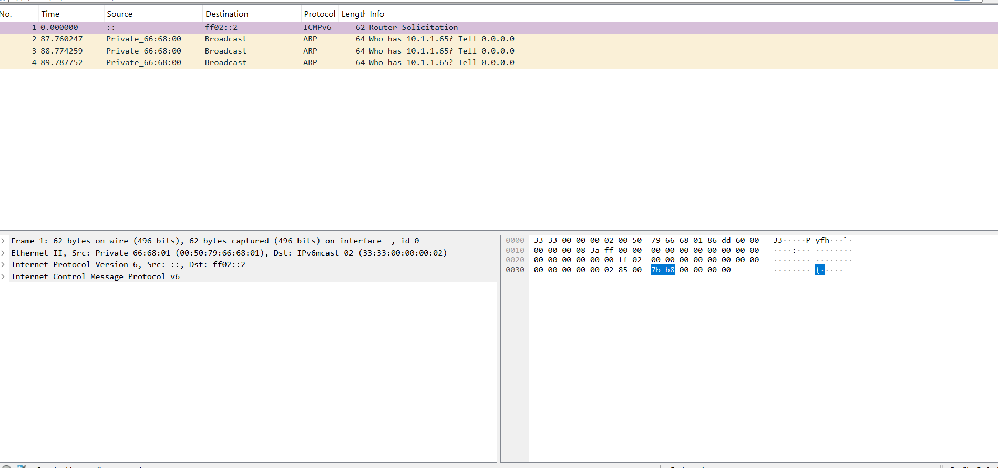
Physical Layer الطبقة الفيزيائية
 | الطبقة الفيزيائية هي المسؤولة عن نقل البيانات على شكل إشارات كهربائية أو ضوئية أو موجات لاسلكية عبر وسط الاتصال (مثل الكابلات أو الألياف أو الهواء) لبيانات تكون على شكل Bits فقط (0 و 1)، وتُرسل كنبضات كهربائية أو ضوئية حسب نوع الوسيط
الوظيفة
تحويل البيانات إلى إشارات | تحويل البتات إلى إشارات كهربائية أو ضوئية قابلة للإرسال
تحديد نوع الوسط الناقل | مثل كابل نحاسي، ألياف بصرية، أو موجات لاسلكية
تحديد المواصفات الكهربائية والميكانيكية | مثل نوع الفيش، الجهد الكهربائي، التردد
التحكم في التزامن (Synchronization) | تحديد توقيت إرسال واستقبال الإشارات
تقنيات التضمين والترميز (Modulation/Encoding) | مثل Manchester Encoding أو Differential Encoding
تقسيم القنوات (Multiplexing) | إرسال بيانات من عدة أجهزة عبر نفس الوسط

مثال | استخدم برنامج Gns3
 | تنشى مشروع جديد وتنشى 2 كمبيوتر وتوصلهم ببعض
Start capture | تضغط كلك يمين على السلك ثما تختار هذه الخيار
 | بتلقى 3 خانات كل خانه لها مهمة
خانة قائمة الحزم – Packet List | هذا هو المكان اللي يعرض فيه Wireshark جميع الحزم الملتقطة
العمود | الوظيفة
No. | رقم الحزمة حسب ترتيب الالتقاط
Time | وقت الالتقاط بالنسبة لأول حزمة
Source | عنوان المصدر (IP أو MAC)
Destination | عنوان الوجهة
Protocol | نوع البروتوكول المستخدم (ARP, ICMPv6...)
Length | حجم الحزمة بالبايت
Info | وصف مختصر لمحتوى الحزمة
خانة تفاصيل الحزمة – Packet يسار الصورة | هذا الجزء يعرض تفاصيل الحزمة المحددة من المربع الأول، مقسمة حسب الطبقات
الطبقة | ما يظهر
Frame | معلومات عامة عن الحزمة (الحجم، رقم الواجهة...)
Ethernet II | المصدر والوجهة MAC
IPv6 | المصدر :: والوجهة ff02::2 (عنوان بث متعدد)
ICMPv6 | نوع الرسالة: Router Solicitation (طلب معلومات من الراوتر)
خانة لبيانات الخام – Packet يمين الصورة | يعرض الحزمة بشكل خام (Hex وASCII)،
تحلل البروتوكولات يدويًا
تبحث عن توقيعات معينة
تدرس بنية الحزمة على مستوى البتات

طبقة Data Link Layer
 | طبقة ربط البيانات (Data Link Layer) هي الطبقة الثانية في نموذج OSI، وتعمل كحلقة وصل بين الطبقة الفيزيائية (Physical Layer) وطبقة الشبكة (Network Layer). يعني بختصار تربط بين كروت الشبكة لكلا الجهازين مهمتها الأساسية هي نقل البيانات بشكل موثوق وآمن بين جهازين متصلين مباشرة عبر وسيط مادي مثل كابل Ethernet أو اتصال Wi-Fi.
مهام طبقة Data Link Layer
Framing (تغليف البيانات) | تحويل البيانات القادمة من طبقة الشبكة إلى إطارات (Frames) تحتوي على معلومات MAC
Addressing (عنونة MAC) | استخدام عنوان MAC لتحديد المصدر والوجهة داخل الشبكة المحلية
Error Detection (اكتشاف الأخطاء) | استخدام تقنيات مثل CRC لفحص الإطار والتأكد من سلامته
Flow Control (التحكم في التدفق) | تنظيم سرعة إرسال البيانات لتجنب فقدانها أو ازدحامها
Media Access Control (التحكم في الوصول للوسط) | تحديد متى يمكن للجهاز إرسال البيانات لتجنب التصادم (مثل CSMA/CD في Ethernet)
Multiplexing (تعدد الإرسال) | السماح لأكثر من بروتوكول باستخدام نفس الوسيط في نفس الوقت
Reliable Link (رابط موثوق) | ضمان أن البيانات تصل إلى الجهاز الصحيح داخل الشبكة المحلية
مثال عملي
Gns3 / Wireshark | روح على gns3 وحط 2 جهاز كمبيوتر ووصل بينهم وشغل Wireshark
ip 192.168.1.10 255.255.255.0 192.168.1.1 | على كل جهاز ادخل هذا المر علشان يسوي ايبي وغير الايبي في الجهاز الثاني وخلي البوابة زي مهي
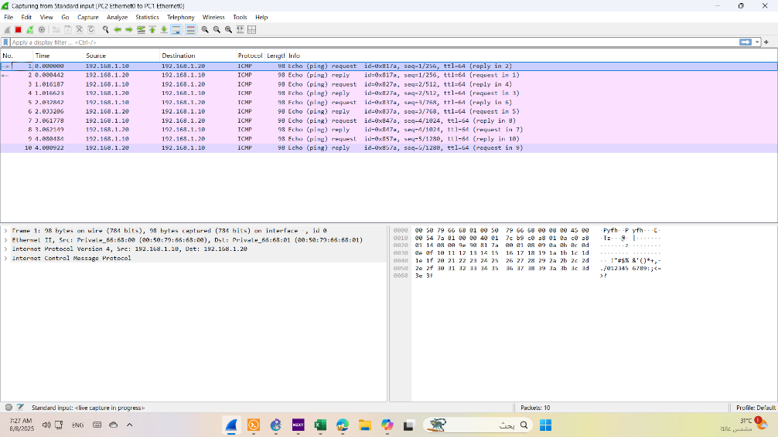
 | وسوي بنق من الجهاز الأول الى الثاني
 | في الصورة للبرنامج Wireshark تم إرسال Echo Request من 192.168.1.10 إلى 192.168.1.20. وتم الرد بـ Echo Reply من 192.168.1.20 إلى 192.168.1.10. البروتوكول المستخدم هو ICMP، وحجم الحزمة 98 بايت. كل شيء شغال تمام، وهذا يعني إن الاتصال بين الجهازين ناجح. طبعا هذا الملعلومات موجوده في الخانه الاول الوردي
 | وفي الخانه الثانية على اليسار بتلاحظ كلمة Ethernet < اضغط على السهم بتظهر لك | Destination MAC | عنوان MAC للجهاز المستلم | Source MAC | عنوان MAC للجهاز المرسل | Type | غالبًا 0x0800 ويعني أن البروتوكول التالي هو IPv4
 | وعلى الجه اليمنى بتلق البيانات المشفره التي أرسلت نزل البرنامج HxD من النت وشغله ثما في برناج HxD اختر جديد وملف جديد ثما ادخل الرموز التي تريد ترجمتها
طبقة Network Layer
 | طبقة الشبكة مسؤولة عن توجيه البيانات بين الشبكات المختلفة

المهام لطبقة Network Layer
Addressing | استخدام عنوان IP لتحديد الأجهزة عبر الشبكات
Routing | اختيار أفضل مسار لنقل الحزمة من المصدر إلى الوجهة
Encapsulation | تغليف البيانات القادمة من الطبقة الأعلى داخل Packet
Fragmentation | تقسيم الحزمة إذا كانت أكبر من الحد المسموح به في الوسيط
Error Handling | اكتشاف بعض الأخطاء مثل TTL المنتهي أو عدم وجود مسار

البروتوكولات المستخدمة
IPv4 / IPv6 | تحديد العناوين وتوجيه الحزم
ICMP | رسائل التحكم مثل Ping وError
ARP | تحويل عنوان IP إلى MAC (يعمل بين Network وData Link)
OSPF / RIP / BGP | بروتوكولات التوجيه بين الراوترات

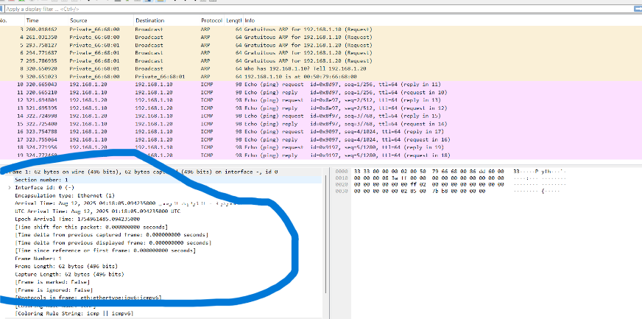
Packet | الـ Packet هي وحدة البيانات التي تُستخدم في طبقة الشبكة (Network Layer)، وهي المسؤولة عن نقل البيانات من جهاز إلى جهاز عبر شبكة أو عدة شبكات والبكيت يتكون من جزئين 1- الراس (Header ) 2- الحمولة ( البيانات التي ترسل )
مكونات الراس :
Version | يحدد إصدار البروتوكول (IPv4 أو IPv6)
Header Length | طول الرأس بالبايت
Total Length | الطول الكلي للحزمة (رأس + بيانات)
Identification | رقم تعريف الحزمة (لأغراض التجزئة)
Flags & Fragment Offset | للتحكم في تجزئة الحزمة
TTL (Time To Live) | عدد القفزات المسموح بها قبل أن تُرفض
Protocol | يحدد البروتوكول في الطبقة الأعلى (مثل TCP أو UDP)
Source IP | عنوان IP للجهاز المرسل
Destination IP | عنوان IP للجهاز المستقبل
Header Checksum | للتحقق من سلامة الرأس

طبقة Transport
 | طبقة النقل مسؤولة عن نقل البيانات بين التطبيقات على الأجهزة المختلفة، وتضمن أن البيانات تصل بشكل سليم، مرتب، وبدون فقدان المهام الأساسية: | Segmentation | تقسيم البيانات إلى أجزاء صغيرة تسمى Segments | Error Detection & Recovery | اكتشاف الأخطاء وإعادة إرسال البيانات المفقودة | Flow Control | تنظيم سرعة الإرسال بين الطرفين | Connection Management | إنشاء وإغلاق الاتصال (مثل TCP Handshake) | Multiplexing | استخدام المنافذ (Ports) لتمييز التطبيقات المختلفة
البروتوكولات الأساسية:
TCP | موثوق (Connection-oriented) ويستخدم في HTTP, FTP, SSH, SMTP
UDP | غير موثوق (Connectionless) ويستخدم في DNS, DHCP, VoIP, SNMP
SCTP (Stream Control Transmission Protocol) | يُستخدم في بعض تطبيقات الاتصالات مثل VoIP وSS7، ويجمع بين ميزات TCP وUDP
DCCP (Datagram Congestion Control Protocol) | يُستخدم في التطبيقات التي تحتاج إلى التحكم في الازدحام بدون موثوقية كاملة
RSVP (Resource Reservation Protocol) | يُستخدم لحجز موارد الشبكة مسبقًا، خاصة في شبكات الصوت والفيديو

أنواع البورتات المستخدمه في TCPو UDP
البروتوكول | رقم البورت | نوع البروتوكول | الوظيفة
HTTP | 80 | TCP | تصفح المواقع
HTTPS | 443 | TCP | تصفح آمن
FTP | 21 | TCP | نقل الملفات
SFTP | 22 | TCP | نقل الملفات عبر SSH
SSH | 22 | TCP | اتصال آمن بالأجهزة
Telnet | 23 | TCP | اتصال غير آمن بالأجهزة
SMTP | 25 | TCP | إرسال البريد الإلكتروني
POP3 | 110 | TCP | استلام البريد الإلكتروني
IMAP | 143 | TCP | مزامنة البريد الإلكتروني
DNS | 53 | TCP/UDP | ترجمة أسماء النطاقات
DHCP | 67/68 | UDP | توزيع عناوين IP تلقائيًا
SNMP | 161/162 | UDP | مراقبة الشبكات
NTP | 123 | UDP | مزامنة الوقت
TFTP | 69 | UDP | نقل ملفات بدون مصادقة
RDP | 3389 | TCP | سطح المكتب البعيد
LDAP | 389 | TCP/UDP | إدارة الدليل
SIP | 5060/5061 | TCP/UDP | اتصالات VoIP
RTP | 5004/5005 | UDP | بث الصوت والفيديو

مثال من Gns3 | شغل Wireshark داخل الويندوز على الفي ام وير
curl http://example.com | شغل Wireshark ثما روح على الترمند واحط هذا الامر
tcp.flags.syn == 1 || tcp.flags.syn == 1 and tcp.flags.ack == 1 || tcp.flags.ack == 1 | في خانة البحث داخل Wireshark ادخل هذه الجملة
 | ابحث في العمود info عن [ SYN]
 | مراحل TCP Handshake داخل Wireshark : | 1️⃣ البداية | SYN | الجهاز يطلب فتح اتصال | Flags: SYN فقط | 2️⃣ الموافقة | SYN-ACK | السيرفر يوافق على الاتصال | Flags: SYN, ACK | 3️⃣ التأكيد | ACK | الجهاز يؤكد الاتصال | Flags: ACK فقط بدون SYN
tcp.stream eq 0 | والان حط الكلمة ذي علشان تشوف الاتصال من البداية الى النهاية ونفذ الامر الي في السطر 442 وبتشوف زي الي في الصورة
 | شرح الاعمده في الصورة : | Seq | رقم التسلسل للحزمة، يُستخدم لترتيب البيانات | Ack | رقم التأكيد، يُستخدم لتأكيد استلام البيانات | Win | حجم النافذة، يُحدد كمية البيانات التي يمكن استقبالها بدون تأكيد | Len | طول البيانات داخل الحزمة | TSval / TSecr | قيم التوقيت (Timestamp) لتقدير وقت الاستجابة | Protocol | البروتوكول المستخدم (TCP في هذه الحالة) | Source / Destination | عنواني IP المصدر والوجهة (IPv6 هنا) | Time | وقت إرسال الحزمة بالنسبة لبداية الالتقاط
Application
 | هي الطبقة التي تتفاعل مباشرة مع المستخدم أو التطبيقات، وتوفر واجهة للتواصل عبر الشبكة. كل ما تراه من خدمات مثل تصفح الإنترنت، إرسال بريد إلكتروني، أو تحميل ملفات يتم عبر هذه الطبقة
البرتوكولات المستخدمة في التطبيقات
البروتوكول | الوظيفة | المنفذ الافتراضي
HTTP | تصفح المواقع | 80
HTTPS | تصفح آمن | 443
FTP | نقل الملفات | 21
SMTP | إرسال بريد إلكتروني | 25
DNS | ترجمة أسماء النطاقات | 53
SSH | اتصال آمن | 22
Telnet | اتصال غير آمن | 23

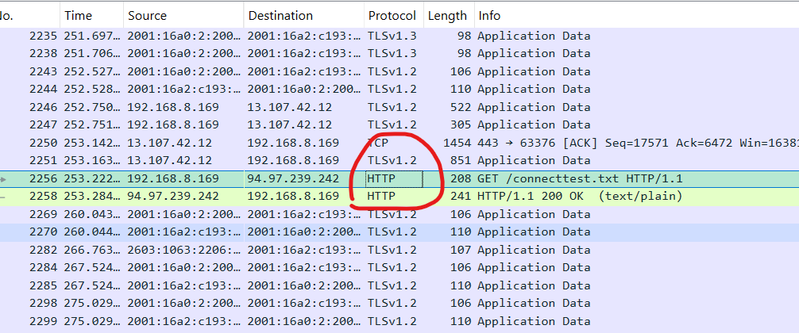
مثال
 | تروح للبرنامج Wireshark وتشغله على كمبيوتر
 | تختار الشبكة الي فيها النت
http | وفي البحث تحط http
curl -v http://example.com | تروح للترمند الامر ذا
 | ثما ترجع للبرنامج Wireshark
 | تبحث عن http كما في الصورة وتضغط دبل كلك
 | وفي النافذه الأول اختر Hypertext Transfer Protocol
 | وخلاص

Presentation
 | طبقة العرض مسؤولة عن تهيئة البيانات قبل إرسالها أو بعد استقبالها، بحيث تكون مفهومة للطرف الآخر. تتعامل مع التشفير، فك التشفير، الضغط، وفك الضغط، وأحيانًا تحويل الصيغ
المهام الأساسية
Encoding/Decoding | تحويل البيانات إلى صيغة قابلة للنقل
Encryption/Decryption | تشفير البيانات لحمايتها، وفك التشفير عند الاستقبال
Compression/Decompression | ضغط البيانات لتقليل الحجم، وفك الضغط عند الاستلام
Translation | تحويل الصيغ بين أنظمة مختلفة (مثل ASCII إلى EBCDIC)

البروتوكولات و التقنيات
TLS/SSL | تشفير الاتصال بين العميل والخادم
JPEG, MP3, MPEG | تحويل صيغ الصور والصوت والفيديو
ASCII, Unicode | ترميز النصوص
Base64 | ترميز البيانات الثنائية داخل النصوص
مثال
Wireshark | افتح هذا البرنامج
tls | واختر الكيبل الي علية النت ثما في البحث ابحث عن هذه الكلمة
591 2.027446 20.190.147.6 192.168.8.169 TLSv1.2 1209 Server Hello, Certificate, Certificate Status, Server Key Exchange, Server Hello Done | ثما ابحث في السطور عن كلمة هلوو وتضغط دبل كلك علية
Internet Protocol Version 4, Src: 20.190.147.6, Dst: 192.168.8.169 | ثما تفتح الخيار ذا
الحقل | الشرح | مثال من Wireshark
Version | يحدد إصدار بروتوكول التشفير الذي يدعمه العميل | TLS 1.2 (0x0303)
Random | رقم عشوائي يُستخدم لاحقًا لتوليد المفاتيح المشتركة بين الطرفين | 5a3c1f... (32 بايت)
Session ID | يُستخدم لإعادة استخدام جلسة سابقة أو بدء جلسة جديدة | 00 أو a1b2c3...
Cipher Suites | قائمة بطرق التشفير التي يقترحها العميل، والخادم يختار واحدة منها | TLS_RSA_WITH_AES_128_CBC_SHA, TLS_ECDHE_RSA_WITH_AES_256_GCM_SHA384
Compression Methods | يحدد ما إذا كانت البيانات ستُضغط قبل التشفير | null
Extensions | معلومات إضافية مثل اسم الخادم، المجموعات المدعومة، والخوارزميات المفضلة | server_name: example.com, supported_groups: secp256r1, signature_algorithms: rsa_pkcs1_sha256
 | وخلاص

IPv4 Addressing

Converting IP Address - Decimal to Binary تحويل عنوان IP من النظام العشري إلى النظام الثنائي
 | اي شي يرسل من جهاز الى اخر سوى صورة او ملف او نصوص تتحول الى الباينري (يعني صفر و واحد ) والتي هي لغة الكمبيوتر
طريقة تحويل الايبي الى باينري
192.168.8.1 | لناخذ هذا الايبي مثلا
192 168 8 1 | ثما تقسم السطور بهذه الطريقة
128 64 32 16 8 4 2 1 | ثما تقسم هذه الاعداد التي تعتبر البتات
 | ثما تبدا بطرح اعداد الايبي من اعداد البتات وتبد من العدد الايسر للايبي 192 ثما تطرح من العدد الاول في البتات الي هو 128 192-128=64 الان صارت النتيجه موجبه يعني لايوجد سلب اذا الباينري 1 وبعدين ناخذ النتج 64 ونرح نطرح من البت الثني الي هو 64 64-64=0 هنا النتيجه موجبه صفر اذا الباينري 1 كمان ناخذ الناتج صفر نطرحه من البيت الي بهده الي هو 32 32-0=-32 الناتج هنا صار سالب-32 اذا الباينري يصير 0 ونكمل الطرح على كل ارقام البيت الى رقم واحد اذا النتيجه سالب يصير الباينر 0 ولاكن اذا كان موجب يصير واحد
192 - 128= 64 Binary=1 64 - 64= 0 Binary=1 0 - 32=-32 Binary=0 -32 - 16 = -48 Binary=0 -48 - 8 =-56 Binary=0 -56 - 4 =-60 Binary=0 -60 -2 = -62 Binary=0 -62 -1 =-63 Binary=0 المجمع النهائي = 11000000 | وهنا فقط اخذنا الخانه الاول من الايبي وطبقنا عليها استخراج الباينري
 | طيب كيف تتاكد بان العمليه حقت استخراج الباينري صحيحه بعد ماتسوي عملية الباينري في السطر 534 استخرج Binary الي قيمته 1 وشف الخانه الي تم الطرح منها البت 192 - 128= 64 Binary=1 64 - 64= 0 Binary=1 اجمع البت مع بعض 128+64=192 192 هي الخانه الاول من الايبي

Classes of IP Addresses
 | في نظام عنوان IP (IP Address)، يتم تقسيم العناوين إلى عدة أنواع تُعرف باسم "كلاسات" (Classes)، وهي تُستخدم لتحديد حجم الشبكة وعدد الأجهزة الممكنة داخلها
أنواع الكلاسات في IP (IPv4)
الكلاس + النطاق | عدد الشبكات | الاستخدام
Class A (1.0.0.0 – 126.255.255.255) | 128 | شبكات ضخمة جدًا (مثل شركات الإنترنت)
Class B (128.0.0.0 – 191.255.255.255) | 16,384 | شبكات متوسطة الحجم (مثل الجامعات)
Class C (192.0.0.0 – 223.255.255.255) | 2,097,152 | شبكات صغيرة (مثل الشركات الصغيرة)
Class D (224.0.0.0 – 239.255.255.255) | — | يستخدم للبث الجماعي (Multicast)
Class E (240.0.0.0 – 255.255.255.255) | — | محجوز للأبحاث والتجارب

Mikrotik
الامر | الشرح

تهيئة pc الى Mikrotik

mikrotik-7.16.2-arm64 | تنزيل صورة للنظام (ios)
WinBox_Windows | تنزيل البرنامج WinBox_Windows هو أداة (أو تطبيق) تُستخدم لإدارة أجهزة MikroTik عبر واجهة رسومية (GUI) من جهاز الكمبيوتر الذي يعمل بنظام Windows. MikroTik

شرج WinBox_Windows واجهة الرسوميات
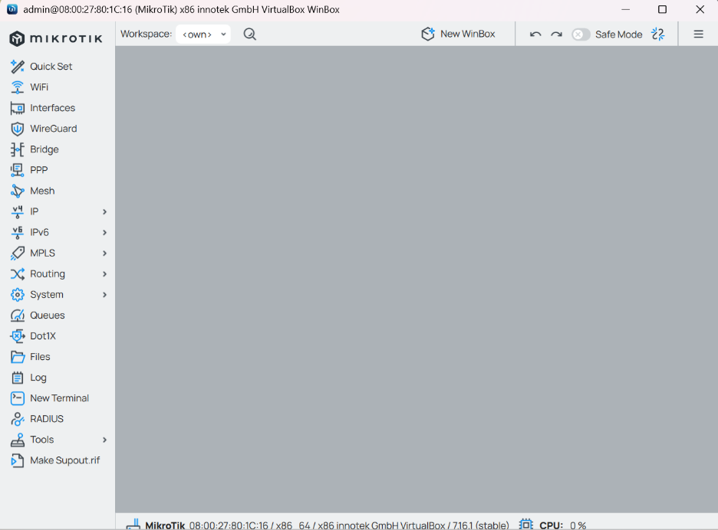
القائمة اليسر للبرنامج
Interfaces | إدارة الواجهات الفيزيائية (مثل Ethernet و WiFi) والافتراضية (مثل VLAN) على جهاز MikroTik. يمكنك إضافة واجهات جديدة، تعديل الإعدادات الحالية، أو حذف الواجهات. يعني تشوف كل الشبكات الراكبه على MikroTik
IP | تخصيص عناوين IP، DNS، NAT، DHCP، Firewall، والعديد من الخيارات المتقدمة مثل IPsec و VPN. يُستخدم لضبط الشبكة الأساسية.
Routing | إعدادات التوجيه مثل Static Routes، Dynamic Routing (مثل RIP، OSPF، BGP)، التحكم في مسارات البيانات بين الشبكات.
Bridge | إعدادات الشبكة Bridge لدمج الواجهات المختلفة في شبكة واحدة. يشمل إعدادات مثل Bridge Ports، VLANs، و Spanning Tree Protocol (STP).
Wireless | إذا كان جهاز MikroTik يدعم الشبكات اللاسلكية، يمكنك هنا ضبط إعدادات SSID، قنوات الاتصال، الأمان (WPA2، WPA3)، وضبط خصائص الشبكة اللاسلكية.
System | هذا القسم يشمل إعدادات النظام مثل المستخدمين، إعادة التشغيل، التحديثات، النسخ الاحتياطي، التوقيت، التنبيهات، إعدادات الشهادات وغيرها من الخيارات المتقدمة.
Tools | أدوات تشخيصية مثل Ping، Traceroute، Bandwidth Test، Graphing، Log، Netwatch، DNS Lookup، وأدوات أخرى لتحليل أداء الشبكة وحل المشاكل.
Queue | إدارة عرض النطاق الترددي (Traffic Shaping)، إعدادات التحكم في الجودة QoS لتحديد الأولوية في نقل البيانات، بالإضافة إلى إدارة Simple Queues و Queue Trees.
Logs | سجل الأنشطة والعمليات على جهاز MikroTik. يتم حفظ تفاصيل عن الأخطاء، التحذيرات، التغييرات، وغيرها من الأحداث الهامة في النظام.
Users | إدارة حسابات المستخدمين على جهاز MikroTik. إضافة أو تعديل أو حذف المستخدمين، وتحديد الأذونات والحقوق لكل حساب (مثل: admin أو read-only).
License | إدارة ترخيص جهاز MikroTik. هنا يمكنك التحقق من حالة الترخيص الحالي لجهازك، وشراء أو تجديد التراخيص إذا لزم الأمر.
Scheduler | جدولة المهام التلقائية مثل إعادة التشغيل التلقائي، تنفيذ أوامر معينة في أوقات محددة، وتنظيم الأنشطة الروتينية.
Traffic Flow | مراقبة وتحليل حركة البيانات في الشبكة باستخدام بروتوكولات مثل sFlow و NetFlow. يتم استخدامها لتحديد استخدام البيانات والأنماط في الشبكة.
DHCP | إعدادات DHCP لجهاز MikroTik، تشمل تخصيص عناوين IP تلقائيًا للأجهزة في الشبكة عبر DHCP Server. يمكنك أيضًا ضبط Static Leases.
IPSec | إعدادات IPSec لإنشاء شبكات VPN آمنة باستخدام بروتوكولات IPSec. يسمح بإنشاء VPN بين المواقع مع تشفير عالٍ للبيانات.
VLAN | إدارة إعدادات VLAN (الشبكات المحلية الافتراضية)، بما في ذلك تعيين VLANs على الواجهات المختلفة، وتكوين VLAN Filtering.
MPLS | إعدادات MPLS (التبديل متعدد البروتوكولات) لضبط مسارات مخصصة وتوجيه البيانات عبر الشبكة باستخدام MPLS.
BGP | إعدادات بروتوكول BGP (بروتوكول التوجيه الخارجي) للتحكم في توجيه البيانات بين أجهزة الشبكات الكبيرة والمتنوعة عبر الإنترنت.
OSPF | إعدادات بروتوكول OSPF (Open Shortest Path First) لإدارة التوجيه الديناميكي ضمن الشبكات المحلية.
Radius | إعداد **خادم RADIUS لإدارة المصادقة والتفويض للأجهزة أو المستخدمين الذين يصلون إلى الشبكة.
HotSpot | إعدادات HotSpot لإنشاء شبكات Wi-Fi عامة، تتطلب المصادقة للوصول إلى الإنترنت. يمكنك تكوين خدمات HotSpot مع خيارات Page Redirect و Authentication.
DNS | إعدادات DNS لإنشاء خوادم DNS محلية أو تكوين جهاز MikroTik ليكون خادم DNS. يمكنك أيضًا ضبط DNS Caching لتحسين الأداء.
Ethernet | إدارة إعدادات Ethernet الخاصة بالواجهات، مثل تعيين Speed و Duplex وضبط Ethernet Ports.
L2TP / PPTP / SSTP | إعدادات VPN باستخدام بروتوكولات L2TP، PPTP، و SSTP لإنشاء شبكات خاصة افتراضية عبر الإنترنت.

تهيئة بيئة العمل

Attached to: Host-only Adapter | في الفيرشوال بوكس في أيضا MikroTik تروح للاعدادات قسم النت ورك وتضيف شبكتين الأول شبكة حقيقيه من المذر بورد الثانية شبكة من الفيرشوال بوكس علشانHost-only Adapter تبث للأجهزة الافتراضية
 | وبعدين تروح للويندوز الافتراضي وليس الحقيقي علشان تغير اعدادات النت وتطه Host-only Adapter علشان يأخذ النت من الفيرشوال بوكس
Getting started الشروع
تكوين المرة الأولى
تكوين الوصول إلى IP Configuring IP Access
 | لابد من حصول كلا المدخلين للايثرنت على عنوان IP المدخل الأول ether1 والمدخل الثاني ether2 وحتى تكوين الايبي لو كان عن طريق DHCP Client

 | إضافة عنوان IP باستخدام WinBox: افتح WinBox وتوجه إلى IP في القائمة العلوية. اختر Addresses. اضغط على + لإضافة عنوان IP جديد. في Address، أدخل العنوان مثل 192.168.1.1/24. اختر الواجهة المناسبة مثل ether1. اضغط على OK. | 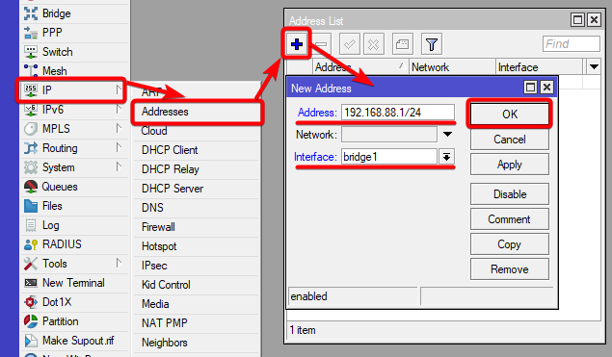

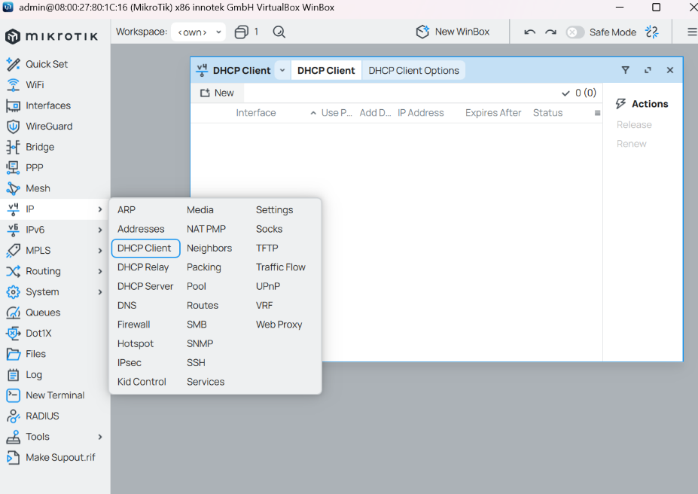
عنوان IP العام الديناميكي DHCP Client
 | يساعد في الحصول التلقائي على عنوان IP والإعدادات الأخرى من الخادم
 | افتح WinBox وقم بتسجيل الدخول إلى جهاز التوجيه. انتقل إلى قسم IP في الشريط العلوي. اختر DHCP Client من القائمة. اضغط على + لإضافة DHCP Client جديد. حدد الواجهة (interface) التي ترغب في تفعيل DHCP Client عليها (مثل ether1 أو wlan1). اضغط OK لتفعيل الخيار.
 | لابد من صنع ايبي لكلا المدخلين ether1 و ether2 واذا لقيت كل المداخل فيها ايبي لاتسوي ايبي جديد

Upgrading and installation الترقية والتركيب

Packages
 | للدخول الى البكجات اول شي ادخل على سيستم وبعدين البكجات التي مثبته

calea | حزمة تتعلق بمراقبة الشبكة (المعروفة بـ CALEA - قانون التنصت على الشبكة). | تُستخدم للمراقبة والامتثال لمتطلبات التنصت على الشبكات، وتسجيل البيانات بناءً على متطلبات الهيئات القانونية.
container | حزمة تدير الحاويات (Containers) في نظام MikroTik. | تتيح تشغيل التطبيقات داخل الحاويات (مثل Docker) على جهاز MikroTik، لتوفير بيئة معزولة لتشغيل التطبيقات.
dude | حزمة خاصة بأداة The Dude للمراقبة وإدارة الشبكة. | The Dude هي أداة مراقبة شبكية لمراقبة الأجهزة والخدمات في الشبكة، وتنبيه المستخدمين في حالة حدوث مشكلة.
gps | حزمة تدير نظام تحديد المواقع (GPS) على جهاز MikroTik. | تُستخدم لإدارة أجهزة GPS المتصلة بموجه MikroTik، لتحديد المواقع أو استخدام البيانات في تطبيقات مختلفة.
iot | حزمة لتكامل الأجهزة الذكية (Internet of Things) مع شبكة MikroTik. | تدير الأجهزة المتصلة التي تستخدم بروتوكولات الإنترنت للأشياء (IoT)، مثل الحساسات والمفاتيح الذكية.
lora | حزمة تدير بروتوكولات LoRa للشبكات اللاسلكية. | تدير أجهزة LoRa (Long Range) الخاصة بالشبكات اللاسلكية ذات المدى الطويل، وتُستخدم في تطبيقات مثل الزراعة الذكية.
rose-storage | حزمة تدير تخزين البيانات في جهاز MikroTik. | تُستخدم لتخزين البيانات والملفات، خاصة في بيئات تخزين خارجية أو داخلية، مثل دعم استخدام أقراص صلبة إضافية.
routeros | الحزمة الأساسية لنظام RouterOS في جهاز MikroTik. | تشمل كافة الوظائف الأساسية للنظام مثل التوجيه (Routing)، جدار الحماية (Firewall)، DHCP، NAT، وأكثر.
tr069-client | حزمة تدير الاتصال ببروتوكول TR-069 لإدارة الأجهزة عن بعد. | يستخدم لتوفير إدارة عن بُعد للأجهزة عبر TR-069، الذي يُستخدم بشكل رئيسي من قبل مزودي خدمات الإنترنت.
ups | حزمة تدير مصادر الطاقة غير المنقطعة (UPS). | تتيح إدارة أجهزة UPS (الطاقة غير المنقطعة)، وتراقب حالة الشحن/التفريغ لضمان استمرارية العمل أثناء انقطاع الطاقة.
user-manager | حزمة لإدارة المستخدمين في جهاز MikroTik. | تُستخدم لإدارة حسابات المستخدمين، وتحديد الصلاحيات، وإنشاء تقارير الاستخدام (خصوصًا في الشبكات العامة مثل Hotspot).
wireless | حزمة تدير الشبكات اللاسلكية (Wi-Fi) في جهاز MikroTik. | تدير إعدادات Wi-Fi مثل تكوين نقطة الوصول (Access Point)، التحكم في القنوات، الأمان، وتوزيع الإنترنت عبر الواي فاي.

Network Management إدارة الشبكات
DNS
 | DNS هو اختصار لـ "نظام أسماء النطاقات" (Domain Name System)، وهو عبارة عن نظام يُستخدم لترجمة أسماء النطاقات (مثل: www.example.com) إلى عناوين IP (مثل: 192.168.1.1) التي تحتاجها أجهزة الكمبيوتر والأجهزة الأخرى للتواصل عبر الشبكة. تنبية : الأفضل صنع عنوان ايبي للايثرنت 1و2 قبل DNS

DHCP
 | يوزع إعدادات الشبكة تلقائيًا على أي جهاز يتصل بشبكتك، مثل: عنوان IP. عنوان الـ Gateway (الراوتر). عنوان DNS (خادم الأسماء). معلومات أخرى إضافية لو لزم.
DHCP Server
 | الـ DHCP Server هو الخدمة التي تجعل الراوتر يوزع تلقائياً عناوين IP على الأجهزة المتصلة به، بدل ما تعطي لكل جهاز IP يدويًا.
IP => DHCP Server | تروح للايب بي وتختار هذا الخيار
DHCP Setup | وبعدين تظهر نافذه لاتسوي جديد بل اختر هذا الخيار
Interface = ether 2 | في هذا الخيار لابد تختار المدخل الثاني الي هو هوست اولي يعني المخرج للأجهزة المتصله بميكروتك
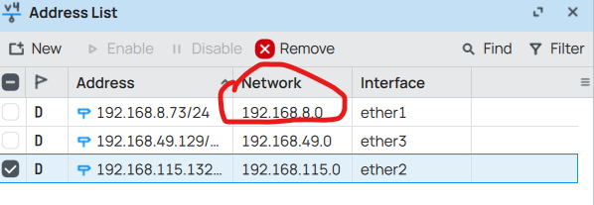
Next | ثما نكست
DHCP Address Space | هنا نحط الايبي حق البوابة حق ether1
Ok => Next | وبعده التالي
Gateway for DHCP Network => Next | هو العنوان اللي الأجهزة تستخدمه للخروج من الشبكة إلى الإنترنت هو الايبي حق المدخل ether1 وليس البوابة حقت ether1
Addresses to Give Out => Next | وهنا تمسح أي أي بي قدامك وسوي جديد مثال 192.168.115.133-192.168.115.200
DNS Servers => Next | وبعدين الدي ان اس حطه حق قوقل 8.8.8.8
Lease Time => Next | وهنا اختر الوقت
Windows | وفي ويندوز ادخل على الاعدادا حقت المحول وحوله من (اختيرا عنوان الايبي ) الى ( الحصول على الايبي تلقائيا )

Web Proxy
 | هو مكون يسمح لك بالتحكم في حركة مرور الإنترنت من خلال حظر مواقع معينة او تخزين صفحات الإنترنت مؤقتاً (cache) لتسريع تحميلها في المستقبل او مراقبة الطلبات التي يرسلها المستخدمون إلى الإنترنت.
طريقة عمل Web Proxy لتسريع الموقع
IP > Web Proxy
Enabled
Port = 8080
Cache Administrator | هنا حط أي بريد
Cache On Disk Max. Cache Size Max. Client/Server Connections | في التخزين اعلى بيانات يمكن ان يخزنها خليه على الافتراضي اقل عدد بيانات يمكن ان يخزنه على على الافتراضي
Apply ثم OK | ثما موافق
IP > Firewall > NAT | إعداد NAT Rule لتحويل الترافيك تلقائيًا (Transparent Proxy)
New | قاعده جديده
General Chain: dstnat Protocol: 6 (tcp) Dst. Port: 80 In. Interface | في القري
Action Action: redirect To Ports: 8080 | في الاكشن اختر التالي
Apply ثم OK | ثما موافق
IP > Web Proxy >Connections | التأكد من أن الـ Cache يعمل

جدار الحماية وجودة الخدمة Firewall and Quality of Service

جدار الحماية Firewall

NAT
 | هو اختصار لجملة Network Address Translation هو السماح للأجهزة الموجودة في الشبكة المحلية (LAN) باستخدام عنوان IP واحد أو مجموعة محدودة من العناوين للوصول إلى الإنترنت.
شرح اعداد NAT
 | اذهب إلى IP ثم اختر Firewall.
 | في نافذة Firewall، انتقل إلى تبويب NAT
 | اضغط على الزر "+" لإضافة قاعدة جديدة
 | Chain: اختر srcnat (لأننا نريد تعديل عنوان الـ IP المصدر).
 | Out. Interface: اختر الواجهة التي تبث الانتر نت للأجهزة الباقية يعني المدخل الي فيه الاجهزه المتصله وليس المتصل بانترنت وجنبه مربع صغير علم عليه
 | Action: اختر Masquerade. هذا سيجعل جهاز MikroTik يقوم بتغيير عنوان الـ IP المصدر لكل حزمة صادرة لتبدو وكأنها قادمة من جهاز MikroTik نفسه.
 | اضغط على Aply ثما OK
شرح لكل الخيارات حق نافذة New NAT
General | Chain | يحدد نوع القاعدة التي سيتم إنشاؤها:
 |  | - srcnat: تستخدم لتغيير عنوان الـ IP المصدر (عادة لمشاركة الإنترنت).
 |  | - dnat: تستخدم لإعادة توجيه الحزم إلى عنوان وجهة داخلي.
 |  | - forward: تستخدم لمعالجة الحزم التي تمر عبر جهاز MikroTik بين شبكتين.
General | Src. Address | عنوان الشبكة المصدر الذي ستنطبق عليه القاعدة. يمكنك تحديد عنوان فردي أو نطاق (مثل 192.168.1.0/24).
General | Dst. Address | عنوان الشبكة الوجهة التي ستنطبق عليها القاعدة.
General | Protocol | البروتوكول الذي ستعمل عليه القاعدة، مثل:
 |  | - TCP: بروتوكول التحكم بالنقل.
 |  | - UDP: بروتوكول بيانات المستخدم.
 |  | - ICMP: بروتوكول التحكم في الرسائل.
 |  | - ALL: لجميع البروتوكولات.
General | Src. Port | المنفذ المصدر الذي سيتم تطبيق القاعدة عليه، مثل: 80 (HTTP) أو 443 (HTTPS).
General | Dst. Port | المنفذ الوجهة الذي سيتم تطبيق القاعدة عليه. مثل 80 (HTTP) أو 443 (HTTPS).
General | In. Interface | الواجهة التي تتلقى الحزم على جهاز MikroTik. على سبيل المثال: Ethernet1 إذا كانت الواجهة التي تتصل بالشبكة.
General | Out. Interface | الواجهة التي ستخرج منها الحزم بعد تطبيق القاعدة. على سبيل المثال: Ethernet2 التي تتصل بالشبكة الداخلية.
Advanced | Connection Mark | علامة الاتصال، والتي تستخدم لتحديد الجلسات أو الاتصال الذي يتم تتبعه داخل جهاز MikroTik. يمكن استخدامه مع Mangle أو قواعد توجيه متقدمة.
Advanced | Routing Mark | يسمح بتحديد علامة للتوجيه يمكن استخدامها لتحديد مسارات معينة للحزم في جهاز MikroTik.
Advanced | Log | إذا تم تحديده، سيسجل جهاز MikroTik كل حزمة تطابق هذه القاعدة في Log الخاص بالجهاز.
Advanced | Layer 7 Protocol | يسمح لك بتحديد البروتوكولات من الطبقة السابعة (مثل HTTP أو FTP) التي سيتم تطبيق القاعدة عليها.
Advanced | Action | تحديد الإجراءات المتخذة مع الحزم التي تتطابق مع هذه القاعدة. يمكن أن تشمل:
 |  | - Accept: يسمح بمرور الحزم بدون تغيير.
 |  | - Drop: يتم رفض الحزم أو تجاهلها.
 |  | - Reject: يتم رفض الحزم مع إرسال رسالة خطأ للمصدر.
Advanced | To Address | العنوان الذي ستتم إعادة توجيه الحزم إليه في حال استخدام Dst-NAT أو Redirect.
Advanced | To Port | المنفذ الذي ستتم إعادة توجيه الحزم إليه إذا كانت القاعدة تستخدم Dst-NAT أو Redirect.
Extra | Src. Address List | تحديد قائمة العناوين التي سيتم تطبيق القاعدة عليها. يمكن إضافة عدة عناوين أو نطاقات.
Extra | Dst. Address List | تحديد قائمة العناوين الوجهة التي سيتم تطبيق القاعدة عليها.
Extra | Src. Port List | قائمة المنافذ المصدر التي سيتم تطبيق القاعدة عليها. يمكن تحديد مجموعة من المنافذ مثل: 80, 443.
Extra | Dst. Port List | قائمة المنافذ الوجهة التي سيتم تطبيق القاعدة عليها. يمكن تحديد مجموعة من المنافذ مثل: 80, 443.
Extra | Protocol List | تحديد قائمة البروتوكولات التي سيتم تطبيق القاعدة عليها. مثل TCP, UDP, ICMP، إلخ.
Action | Action | يحدد الإجراء الذي سيتم اتخاذه عند تطابق الحزمة مع القاعدة. الخيارات الشائعة هي:
 |  | - Masquerade: لتغيير عنوان الـ IP المصدر إلى عنوان جهاز MikroTik (مفيد في مشاركة الإنترنت).
 |  | - Dst-NAT: لإعادة توجيه الحزم إلى عنوان داخلي في الشبكة (مثل الخوادم).
 |  | - Redirect: لتحويل الحزم إلى منفذ محلي معين.
 |  | - Accept: لتمرير الحزم دون تغيير.
 |  | - Drop: لرفض الحزم التي تتطابق مع القاعدة.
Action | To Addresses | العنوان الذي سيتم تحويل الحزم إليه في حالة Dst-NAT أو Redirect. مثل: 192.168.1.100 (عنوان داخلي).
Action | To Ports | المنفذ الذي سيتم تحويل الحزم إليه في حالة Dst-NAT أو Redirect. مثل: 8080.
Statistics | Packets | عدد الحزم التي تم معالجتها بواسطة القاعدة. هذا يوضح مدى فعالية القاعدة في معالجة البيانات.
Statistics | Bytes | إجمالي حجم البيانات التي تم معالجتها بواسطة القاعدة.
Statistics | Connections | عدد الاتصالات أو الجلسات التي تمت معالجتها من خلال القاعدة.

شرح استخدام NAT في الويندوز
 | وبعد اعدادات NAT بشكل الصحيح تروح للويندوز تفتح اعدادت المحول الي هو ايثرنت
 | تختار البرتكول 4 واعداد يدوي
 | في عنوان الايبي تحط الايبي حق ميكروتك المدخل المتصل بفيرشوال بوكس ولاكن في اخر 3 ارقام زيد رقم لان الايبي حق المدخل مثلا 192 168 70 105 يمديك في الرقم 105 تحط الى 255 علشان كذا زيد رقم على اخر 3 ارقام يصير 192 168 70 106 | 
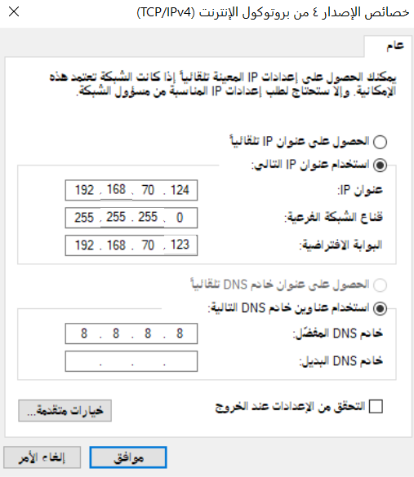
 | اما قناع الشبك طبعا لو تروح على الميكروتك وعلى الايبي حق المدخل حق فيرشةال بتلاحظ 192 168 70 105 /24 هذا يعني بان قناع الشبكه 255 255 255 0
 | اما البوابة الافتراضية فهي لابد ان تكون الايبي الى يكون علية المدخل الى فيرشوال بوكس
 | اما الخادم المفضل حط حق قوقل او أي خادم

انشاء قاعد NAT لتحويل من موقع الى اخر
لابد من انشاء قاعدين للـNAT الأول للبورت 80 والثانية للبورت 443
القاعدة الأول ::::
Chain | في الشاين اختر dstnat
Dst. Address | وتعني عنوان الشبكة الوجهة التي ستنطبق عليها القاعدة. اكتب الايبي حق الموقع الي اذا دخل علية المستخدم يحوله الى موقع اخر
Protocol | وهنا البروتكول هو 6 (tcp)
Dst. Port | ويعين المنفذ الوجهة الذي سيتم تطبيق القاعدة عليه وهنا نختار 80
Action | ويعني يحدد الإجراء الذي سيتم اتخاذه ونختار dst-nat
To Addresses | ويعني العنوان الذي سيتم تحويل الحزم إليه ونحط أي ايبي تبيه للموقع الذي يتم تحويل العميل اليه يمديك تحط الايبي حق مخرج الانترنت حق ميكروتك
To.Port | وهنا تحط البورت زي Dst. Port الي هو 443
OK | وبعده تحفظ القاعدة
القاعدة الثانية ::::: | نفس القاعدة الأول لاكن البورت يتغير فقط
Dst. Port | ويعين المنفذ الوجهة الذي سيتم تطبيق القاعدة عليه وهنا نختار 80
To.Port | وهنا تحط البورت زي Dst. Port الي هو 443
https://159.148.172.205/ | والان اذا نسخت الرابط ودخلت علية عن طريق المتصفح راح يحولك الى موقع اخر تحذيرررر: لابد من استخدام متصفح قوقل وأيضا بعد كل عملية تجربة امسح بيانات المتصفح
Layer 7 Protocol | طبعا عن طريق الايبي يتم تحويل لاكن عن طريق الهوست نيم الي هو www.mikrotik.com فلايمكن تحويلك لذالك اذهب الى Layer 7 Protocol
Regexp | ضع الاسم الي هو الهوست نيم ^Host:\s*www\.mikrotik\.com لابد من كتابته بهذه الطريق يمكنك البحث عها في النت
OK | ثما تطبيق القاعده وادخل على قوقل فقط واكتب في الخانه العلوية www.mikrotik.com بهذه الطريق راح يحولك

Mangle
 | تُستخدم لتمييز وتعديل الحزم Packets أثناء مرورها عبر الجهاز. يعني تمييز الحزم حقة اليوتوب او الألعاب وغيرها

الخطوة الأولى تمييز الحزم الوارده من الجهاز الضيف لاتخاذ اجراء معين
IP → Firewall | تروح للـ أي بي وبعدين جدار الحماية
Mangle | تروح للـ Mangle
New Mangle | نافذه جديده
Chain : forward | في الشين اختر هذا الخيار
Src. Address | حط ايبي الكمبيوترالضيف وليس مخرج او مدخل النت
Action : mark connection | اختر mark-connection هذه العملية تقوم بتمييز الاتصال بين الجهاز المستهدف والوجهة (سواء كانت الإنترنت أو شبكة أخرى). يعني يميز الحزم وبهذا التمييز يمدك تنشى قاعد في نفس Mangle تتخذ معه اجراء بمجرد أن يتم تمييز الاتصال، يمكن استخدام هذا التمييز لاحقًا في قواعد أخرى مثل: تمييز الحزم (mark-packet) لنفس الاتصال
New mark connection | حط أي اسم مثل Mangle Uesr 1 علشان في قاعدة الاجراء المتخذ تقدر تستدعي القاعده هذه
ok | موافق
 | الان اصنع قاعدة ثانيه في New Mangle
الخطوة الثانيه انشاء قاعدة تتخذ اجراء معين للقاعدة الثانية
Chain : forward | تحط هذا الخيار
connection mark : Mangle Uesr 1 | وهنا حط الاسم الي حطيته في سطر 190 الاجراء المتخذ ضد القاعده الأولى
action :mark-packet | تمييز الحزم وليس الاتصال مثل القاعده الاول
New packet mark : | حط أي اسم مثلا Uesr 1
Ok | وضغط اوكيه

Filter Rules
 | الـ Filter Rules هي واحدة من أهم المكونات في الجدار الناري (Firewall) في MikroTik، وتستخدم لتنظيم التحكم في حركة البيانات (Packets) القادمة والمغادرة عبر جهاز MikroTik. الـ Filter Rules يسمح لك بتحديد كيفية تصفية (أي قبول أو رفض) الحزم بناءً على مجموعة من المعايير مثل العنوان، المنفذ، البروتوكول، وغيرها. Input Chain: القواعد التي تنطبق على الحزم الواردة إلى جهاز MikroTik نفسه (مثال: الاتصال بجهاز MikroTik عبر SSH أو HTTP). Output Chain: القواعد التي تنطبق على الحزم الصادرة من جهاز MikroTik. Forward Chain: القواعد التي تنطبق على الحزم المارة عبر جهاز MikroTik (أي الحزم التي تمر من جهاز إلى آخر).
General
Chain | يحدد السلسلة التي ستطبق عليها القاعدة (مثل Input للحركة الواردة، Output للحركة الصادرة، Forward للحركة المارة بين الشبكات). | لاضافة خيار Chain جديد ادخل على الترمند الى في ميكروتك ثما ضع هذا الامر add chain=gggg تقدرتعدل الاسم بلون الأحمر
Src. Address | يشير إلى الجهاز الذي بدأ الاتصال أو قام بإرسال البيانات
Dst. Address | يشير إلى الجهاز أو الخادم الذي يجب أن يتلقى البيانات
Src. Port | المنفذ على جهاز المصدر الذي سيتم تصفيته. مثال: 80 (HTTP).
Dst. Port | المنفذ على جهاز الوجهة الذي سيتم تصفيته. مثال: 443 (HTTPS).
Protocol | البروتوكول الذي سيتم تطبيق القاعدة عليه. مثال: TCP، UDP، ICMP.
In. Interface | الواجهة التي ستستقبل الحزم عليها (مثل Ether1 أو wlan1).
Out. Interface | الواجهة التي سترسل الحزم منها (مثل Ether2 أو wlan2).
Advanced
Connection State | حالة الاتصال التي يتم تطبيق القاعدة عليها. خيارات مثل: New (اتصال جديد)، Established (اتصال تم إنشاؤه مسبقًا)، Invalid (حركة مرور غير صالحة).
Packet Mark | وضع علامة على الحزم التي تطابق القاعدة. يتم استخدام هذا الخيار في Queueing أو Routing المتقدمة.
Connection Mark | وضع علامة على الاتصال. هذا يساعد في تخصيص إعدادات معينة على مستوى الاتصال مثل التوجيه أو تخصيص عرض النطاق الترددي.
Log | تفعيل تسجيل الحزم المتطابقة مع القاعدة في السجل (لتحليل حركة المرور).
Action on Connection | يتم تحديد الإجراءات التي سيتم تطبيقها على الاتصال إذا تطابق مع القاعدة. يمكن أن تكون accept أو drop أو reject.
Extra
Time | تحديد الوقت الذي ستكون فيه القاعدة سارية. مثل تحديد ساعات معينة أو أيام معينة.
Size | تحديد حجم الحزمة التي سيتم تطبيق القاعدة عليها. مثل تحديد الحجم الأقصى للحزمة (مثال: حظر الحزم التي يزيد حجمها عن 1500 بايت).
TCP Flags | تصفية الحزم بناءً على الأعلام (Flags) الخاصة بـ TCP، مثل: SYN، ACK، FIN، RST، إلخ.
Address List | تحديد قائمة العناوين، بحيث يتم تطبيق القاعدة على جميع العناوين الموجودة في القائمة المحددة.
Action
 | يحدد الإجراء عند تطابق القاعدة مع الحزمة:
accept | يسمح للاتصال بالمرور دون أي قيود. على سبيل المثال، يمكن استخدامه للسماح للاتصال الوارد من شبكة موثوقة بالمرور عبر الفايروال.
add dst to address list | يضيف عنوان الوجهة (destination) للاتصال إلى قائمة العناوين (Address List). على سبيل المثال، يتم إضافة عنوان IP الذي تم الاتصال به إلى قائمة العناوين لاستخدامه لاحقًا.
add src to address list | يضيف عنوان المصدر (source) للاتصال إلى قائمة العناوين (Address List). على سبيل المثال، يتم إضافة عنوان IP المرسل للاتصال إلى قائمة العناوين لاستخدامه لاحقًا.
drop | يقوم بإسقاط (حظر) الاتصال أو الحزمة دون إرسال إشعار للمصدر. على سبيل المثال، يمكن حظر الاتصال من عنوان IP مشبوه دون إظهار رسالة خطأ للمهاجم.
fasttrack connection | يقوم بتسريع معالجة الاتصال بتجاوز بعض الفحص المعتاد، مما يحسن أداء الشبكة. على سبيل المثال، يمكن استخدامه لتحسين الأداء للاتصالات الموثوقة مثل اتصالات VPN لتسريع عملية الفحص.
jump | ينتقل إلى قاعدة أخرى في قائمة القواعد لتطبيق إجراءات أخرى بناءً على شرط معين. على سبيل المثال، يمكن استخدامه للتنقل إلى قواعد أخرى معنية في الفايروال مثل قواعد VPN.
log | يسجل الحزم أو الاتصالات التي تتطابق مع القاعدة في سجل النظام. على سبيل المثال، يمكن تسجيل محاولات الوصول غير المصرح بها في السجلات لتتم مراجعتها لاحقًا.
passthrough | يسمح بتمرير الحزمة إلى القاعدة التالية في التسلسل دون تعديل. على سبيل المثال، يمكن استخدامه للسماح للاتصال بالمرور مع تطبيق القواعد التالية عليه.
reject | يرفض الاتصال مع إرسال إشعار للمصدر بأن الاتصال تم رفضه. على سبيل المثال، يتم رفض اتصال من عنوان IP مع إعلام المرسل بأنه تم رفض الاتصال.
return | يعيد الفحص إلى القاعدة السابقة في التسلسل بعد تنفيذ إجراءات معينة. على سبيل المثال، إذا كانت هناك قاعدة jump، فإن return يعيد الاتصال إلى القاعدة السابقة بعد تنفيذ القاعدة المرتبطة.
tarpit | يبطئ الاتصال أو يجمّد الحزمة، مما يسبب تأخيراً كبيراً في الاتصال مما يستهلك الموارد بشكل غير فعال. على سبيل المثال، يمكن جعل الاتصال مع مهاجم يستغرق وقتًا طويلاً في الانتظار، مما يستهلك موارده دون فائدة.
Jump to Chain | إذا كانت القاعدة تتطلب الانتقال إلى سلسلة أخرى للتطبيق، يتم تحديد هذه السلسلة.
Reject with ICMP | يحدد نوع ICMP الذي سيتم استخدامه عند رفض الحزمة. يمكن أن يكون host unreachable أو network unreachable.
Statistics
Packets | يعرض عدد الحزم التي تم معالجتها بواسطة هذه القاعدة.
Bytes | يعرض إجمالي حجم البيانات (بالبايت) التي تم معالجتها بواسطة هذه القاعدة.
Last Packet | يعرض آخر حزمة تمت معالجتها بواسطة هذه القاعدة.
Packets per Second | يعرض عدد الحزم المعالجة في الثانية.
Bytes per Second | يعرض حجم البيانات المعالج في الثانية.

Input Chain الحزم الوارده الى الميكروتك
 | لكي تمنع كل الأجهزة من الدخول على الميكروتك والاستفادة من النت
الانتقال إلى Firewall | من القائمة الجانبية في Winbox، اختر IP ثم اختر Firewall.
فتح Filter Rules | في نافذة Firewall، انتقل إلى تبويب Filter Rules.
إضافة قاعدة جديدة | اضغط على + لإضافة قاعدة جديدة.
تحديد الـ Chain | اختر Chain من القائمة المنسدلة، ثم اختر Input (للتصفية على الحزم الواردة إلى جهاز MikroTik نفسه).
Src. Address | اكتب الايبي حق الجهز المصرح له بدخول
تحديد الـ Action | اختر Action، ثم اختر accept للسماح بالتصال
 | اصبح الان الجهاز مصرح له بدخول على الميكروتك والاستفادة من النت والان مرحلة منع كل الأجهزة من الدخول سوى الجهاز المصرح له
new Firewall | انشاء قاعده جديده
تحديد الـ Chain | تختار Input فقط
تحديد الـ Action | تختار drop يعني منع
forward
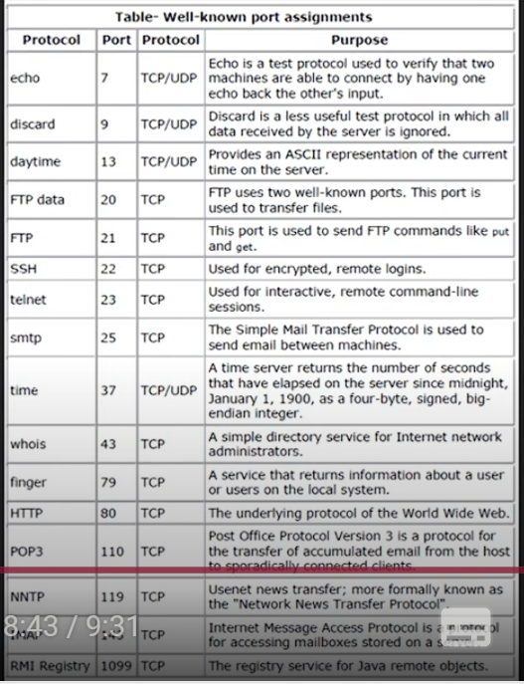
 | فحص وتحديد ما إذا كانت الحزم القادمة من الشبكة المحلية (LAN) أو الشبكات الأخرى (WAN) يمكن تمريرها إلى الوجهة المناسبة يعني يسمح لها بلمرور او لا
لمنع مرور بورتات معينه من الشبكه الى الجهاز
General | في هذا القسم في خيار Chain اختر forward
 | وفي نفس القسم في خيار Protocol اختر 6 (tcp)
 | وفي نفس القسم في خيار Dst. Port اختر البورت الذي يتطبق عليه الاجراء
 | ثما اتجة الى قسم Action واختر drop يعني اغلاق
 | اخل على الجهاز الذي يتصل بميكروتك وجرب
 | هنا اغلب البورتات

P2P | في الميكروتك، P2P هو اختصار لـ Peer-to-Peer، ويشير إلى نوع من الاتصال بين جهازين أو أكثر بحيث يمكن لكل جهاز في الشبكة التفاعل مباشرة مع الأجهزة الأخرى دون الحاجة إلى خادم مركزي.

Incoming Packets تسجيل الحزم الواردة
 | يعني تسجيل أي شي يدخل الميكروتك من خلال الأجهزة المتصله به
IP > Firewall | اذهب الى IP > Firewall. ثما new Filter Rules
Chain | في Chain اختر input
Protocol | وفي Protocol اختر icmp
Action | وفي Action اختر log
Prefix | ليس اجباري ولاكن في log حق الميكروتك يظهر الكلمة التي تضعها
 | وأخيرا ابلاي ثما ok
ping 192.168.70.105 -t | وتطحه في الترمند حق الجهاز المشبوك على الميكروتك وتروح للويندوبوكس في الجانب الايسر اختر log وتفرج

firewall filter
 | تساعد في تأمين الشبكة من الهجمات والمخاطر من خلال التحكم في حركة البيانات. من خلال إعداد قواعد متقدمة، يمكنك إدارة وتوجيه حركة الشبكة

صنع قاعدة firewall filter عن طريق الترمند
/ip firewall filter | اول شي تدخل على الملف firewall filter
add action=accept chain=input comment="default configuration" connection-state=established,related | تضيف القاعده لحركة البيانات القادمة الى الجهاز
شرح المثال
add | الكلمة تشير إلى إضافة قاعدة جديدة إلى الجدار الناري في ميكروتك.
action=accept | هذه هي العملية التي سيتم تنفيذها عندما تتطابق الحركة مع القاعدة. accept تعني السماح لحركة البيانات بالمرور.
chain=input | تحدد السلسلة التي سيتم تطبيق القاعدة عليها. في هذه الحالة، input تعني أن القاعدة تطبق على حركة البيانات التي تصل إلى جهاز التوجيه نفسه.
comment="default configuration" | هذا هو التعليق المرفق بالقاعدة. التعليق يساعد في توثيق القاعدة وتوضيح الغرض منها. هنا، التعليق يشير إلى أن هذه القاعدة هي جزء من التكوين الافتراضي.
connection-state=established,related | يشير إلى حالة الاتصال التي تطبق عليها القاعدة. <ul><li>established: القاعدة تسمح للاتصالات القائمة، أي الحركات التي هي جزء من اتصال تم إنشاؤه مسبقاً.</li><li>related: القاعدة تسمح أيضاً للحركات التي ترتبط باتصال موجود (مثل الردود أو طلبات إضافية مترابطة).</li></ul> هذه الحالة تعني أن القاعدة ستسمح بأي حركة بيانات تتعلق باتصال نشط أو متصل باتصال آخر

عن طريق Winbox
new Filter Rules | تروح الى firewall ثما تختار Filter Rules ثما new
Chain = input | Chain تعني السلسلة التي سيتم تطبيق القاعدة عليها. input تعني أن القاعدة ستُطبق على الحزم التي تصل إلى جهاز MikroTik نفسه (أي الحزم الواردة إلى الجهاز).
Action = accept | Action يحدد الإجراء الذي يتم اتخاذه عند تطابق الحزمة مع القاعدة. في هذا المثال، accept يعني السماح بمرور الحزمة.
Comment = "default configuration" | Comment هو تعليق توضيحي يساعد في فهم القاعدة. هذا النص غير مؤثر على تنفيذ القاعدة ولكنه يوفر معلومات للمراجعة في المستقبل.
Connection State = established, related | Connection State يحدد نوع الاتصال الذي تنطبق عليه القاعدة. established يعني أن الاتصال قد تم تأسيسه بالفعل، و related يعني أن الحزمة مرتبطة باتصال قائم.
صناعة firewall filter مضادة للفيروسات
 | في هذه القاعده نقوم بصنع قاعدة من الصفر وليست جاهزه طبعا سنستخدم الترمند حق MikroTik
/ip firewall filter | تدخل على هذا الملف
add chain=virus protocol=tcp dst-port=4444 ac tion=drop comment="Worm" | وتضع هذا الامر وبعد التنفيذ هيظهر خيار جديد في Chain اسمه virus
 | لاضافة قواعد للجدار الناري لكي يحمي من الفايروسات ابحث عن How to Blocked Virus and Malware by Port
شرح الامر

/ip firewall filter add | هذا الأمر يقوم بإضافة قاعدة جديدة إلى Firewall في جهاز MikroTik. | /ip firewall filter add
chain=virus | chain يُحدد السلسلة التي سيتم تطبيق القاعدة عليها. في هذا السياق، تُطبق القاعدة على سلسلة مخصصة تُسمى virus. هذه السلسلة تم إنشاؤها من قبل المستخدم (إذا تم إنشاؤها). | chain=virus
protocol=tcp | هذا الخيار يُحدد البروتوكول الذي يجب أن تنطبق عليه القاعدة. في هذا المثال، يتم تحديد البروتوكول TCP فقط. | protocol=tcp
dst-port=4444 | dst-port يُحدد رقم المنفذ الوجهة التي سيتم تطبيق القاعدة عليها. في هذا المثال، المنفذ 4444 يتم استخدامه في بعض الفيروسات (مثل Blaster worm). | dst-port=4444
action=drop | action يُحدد الإجراء الذي يجب اتخاذه عندما تتطابق الحزمة مع القاعدة. في هذا المثال، drop تعني حظر الحزمة المتطابقة. | action=drop
comment="Worm" | comment يُضيف تعليقًا توضيحيًا للقاعدة لتسهيل الفهم. في هذا المثال، تم إضافة تعليق يقول "Worm" للإشارة إلى أن القاعدة تحظر الفيروسات أو الديدان. | comment="Worm"
Address Lists

صنع Address Lists جديده
List | اسم القائمة التي ستضيف إليها العناوين. مثال: BlockedIPs أو MyIPList.
Address | عنوان الـ IP أو النطاق الذي ترغب في إضافته. مثال: 192.168.1.10 أو 192.168.1.0/24.
Timeout | المدة الزمنية للقائمة (اختياري). يمكنك تركه فارغًا إذا لم ترغب في تعيين وقت انتهاء.
Comment | تعليق اختياري يمكن إضافته لوصف القائمة أو الغرض منها، مثل "Block suspicious IPs".
Enabled | تأكد من تفعيل هذه الخانة (محددة) لجعل القائمة نشطة.
Creation Time | الوقت الذي تم فيه إنشاء القائمة (يتم تعبئته تلقائيًا).
اضافت Address Lists في Firewall
Filter Rules. | روح لفلترت القواعد في نافذتFirewall
 | اضغط على زر "+" لإضافة قاعدة جديدة
General | اختر Chain تكون input يعني في الداخل على الميكروتك
Src. Address List | اختر اسم القروب الذي صنعته جديد
Action | في هذا الخيار اختر add src to address list يعني المسموح لها بتصل مع الميكروتك
 | وأخيرا حفظ
Queues
 | نظام يستخدم للتحكم في عرض النطاق الترددي يعني يقيس سرعات النت وغيرها ويوجد نوعان
Simple Queue
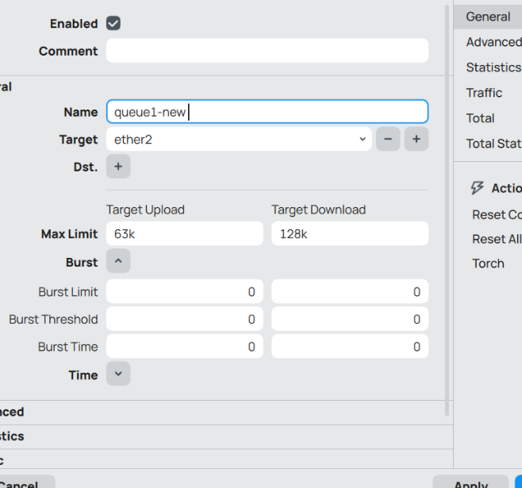
 | مكن من خلاله تحديد حدود سرعة التحميل (Download) والرفع (Upload) لكل عميل أو مجموعة عملاء.
مراقبة سرعة التنزيل وحجمه مع الرفع
new queue | تفتح نافذه queue وتختار Simple Queue ثما new
Target | وتختار المخرج الي يبث النت او مدخل النت
Target Upload | وهنا تختار عدد الرفع الي يسمحل له طبعا بعد كل رقم تحط حرف K
Target Download | وهنا تختار عدد التنزيل الي يسمحل له
ok | تختار اوكيه ويصر عندك عداد بلالوان

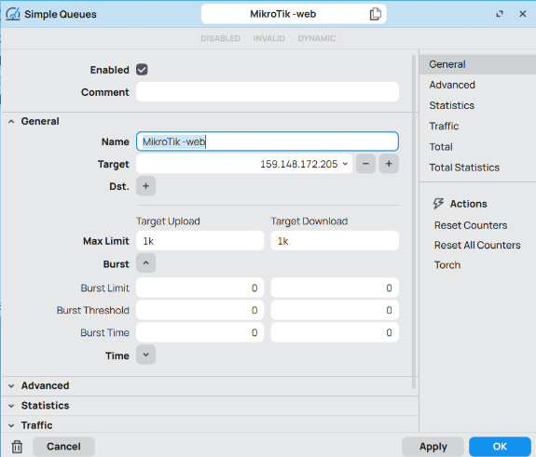
التحكم في سرعة التنزيل والرفع لموقع معين
new queue | تفتح نافذه queue وتختار Simple Queue ثما new
Target | هنا تحط عنوان IP حق الموقع الويب
Target Upload | هنا تحط عدد الرفع بقيقا او كيلو بايت
Target Download | هنا تحط عدد التنزيل بقيقا او كيلو بايت
ok | تختار اوكيه ويصر عندك عداد بلالوان لموقع معين

Queue Burst
 | إعطاء المستخدم سرعة إنترنت أعلى مؤقتًا (burst) عند بدء التحميل، ثم تقليل السرعة تلقائيًا إذا استمر في التحميل لفترة طويلة.
Queues > Simple Queues > New | تروح على هذا الموقع ثما جديد
General : Name Target | في قسم الشرط أي اسم الايبي حق الجهاز المتصل بميكروتك
Advanced: Max Limit: Burst Limit: Burst Threshold: Burst Time: | فيقسم المتقدم في السرعه العادية اختر أي رقم مثل Target Upload = 2M Target Download= 2M وفي سرعة الدفعة المؤقتة حط مثل المثال بلون الأحمر وزيد في الأرقام وفي إذا استمر يستهلك أكثر من هذا، تُوقف و أخيرا حط أي عدد ثواني
Ok | موافق

Queue Types قوائم الانتظار
 | هو طريقة لتحديد أولوية الحزم وإدارتها لضمان أفضل توزيع للسرعة بين المستخدمين أو التطبيقات.
اشناء قاعدة Queue Type جديدًا باستخدام PCQ (Per Connection Queue) لتحديد السرعة القصوى لكل جهاز عند تحميل البيانات | هذه القاعدة تحدد سرعة التنزيل او الرفع
Queues | في الويندو بوكس تروح للقياسات
Queue Types | وتروح للتويب ذا
New | تختار جديد
Type Name =PCq-download | وتسميها باسم علشان تستخدمها في القاعده Simple Queue
Kind=pcq | وتختار pcq والتي تعني يسمح بتوزيع النطاق الترددي بالتساوي
Rate=512k | لحد الأقصى للسرعة لكل جهاز عند التحميل (Download) وهو 512 كيلوبت في الثانية
Classifier=Dst. Address | يتم تصنيف الحزم بناءً على عنوان الوجهة (Destination Address)، أي أن القاعدة تتحكم في حركة التحميل فقط وعنوان الواجهة نضعه في القاعده Simple Queue
Ok | اضغط اوكية
Simple Queue | وهذه القاعدة تقوم بتوزيع الانتر نت بشكل متساوي على الأجهزة الضيف
Queues | تروح للتويب هذا
Simple Queue | ثما التويب ذا علشان تنشى قاعده
New | وهنا تختار جديد
Advanced | في خيار Advanced
Target Upload Queue Type= pcq-upload-default | وع الطابور المستخدم في الرفع (Upload) وهو PCQ، والذي يضمن توزيع النطاق الترددي بشكل عادل على الأجهزة في الشبكة عند رفع البيانات.
Target Download Queue Type= PCq-download | هذا يعني أن سرعة التحميل (Download) سيتم التحكم فيها باستخدام PCq-download، والذي يحدد الحد الأقصى للتحميل لكل جهاز (قد يكون 512 Kbps
Ok | وتضغط اوكيه

FastTrack
 | هو ميزة في MikroTik تسمح بتمرير الحزم (packets) بسرعة بين الأجهزة يعني حتى ولو اتصل 100 جهاز على الروتر ما راح يبطى سرعة الاستجابة وليس النت
خطوات تفعيل FastTrack
IP → Firewall | تروح عل الايبي وتختار الجدار الناري
Filter Rules = New | تختار جديد
Chain = forward | في الشرط تختار هذا الخيار
Connection State = established & related | وفي حالة الاتصال تختار هذا الخيار
Action = fasttrack-connection | وفي التنفيذ تختار الاتصال السريع
OK | ثما موافق
IP → Firewall | تروح عل الايبي وتختار الجدار الناري
Filter Rules = New | تختار جديد
Chain = forward | في الشرط تختار هذا الخيار
Connection State = established & related | وفي حالة الاتصال تختار هذا الخيار
Action = accept | في التنفيذ اختر قبول
OK | ثما موافق

أضافة Users جديد
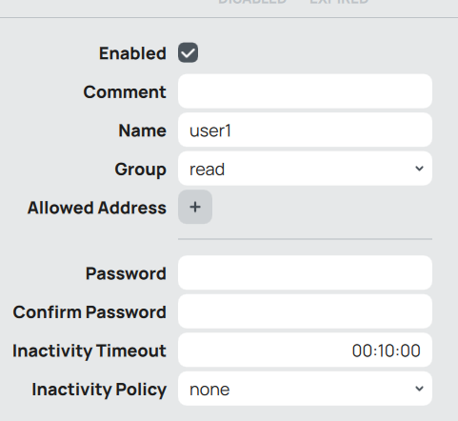
هذه كل الخيارت في نافذت new Users
Enabled | تحديد ما إذا كان الحساب مفعلًا أو معطلاً. إذا كان مفعلًا (مربع الاختيار مفعّل)، يتمكن المستخدم من تسجيل الدخول. إذا لم يكن مفعلًا، لا يمكن للمستخدم الدخول.
Comment | حقل ملاحظات اختياري يمكنك فيه كتابة تعليق حول المستخدم، مثل وظيفته أو ملاحظات إضافية.
Name | اسم المستخدم الجديد الذي يتم إضافته. يجب أن يكون فريدًا وغير مكرر في النظام.
Group | المجموعة التي ينتمي إليها المستخدم، والتي تحدد الصلاحيات الممنوحة له. في حالتك، تم تعيينه إلى مجموعة read (قراءة فقط).
Allowed Address | حقل لتحديد العناوين المسموح بها للمستخدم للوصول من خلالها. يمكنك تحديد عنوان IP أو نطاق من العناوين المسموح بها. إذا تركته فارغًا، يمكن للمستخدم الوصول من أي عنوان.
Password | كلمة المرور الخاصة بالمستخدم. يجب أن تكون كلمة مرور قوية لضمان الأمان.
Confirm Password | تأكيد كلمة المرور، يجب أن تكون نفس كلمة المرور التي تم إدخالها في الحقل السابق.
Inactivity Timeout | مهلة الخمول، تحدد المدة الزمنية بعد التي لا يقوم المستخدم بأي نشاط خلالها، قبل أن يتم قطع الاتصال تلقائيًا. في حالتك، تم تعيينه إلى 00:10:00 (10 دقائق).
Inactivity Policy | سياسة الخمول، تحدد ماذا يحدث عندما يصل المستخدم إلى حالة الخمول المحددة في الحقل السابق. الخيارات الشائعة هي:

معلومات النظام والمرافق System Information and Utilities

Services

ftp
 | خدمة FTP في جهاز MikroTik تُستخدم لنقل الملفات بين جهاز MikroTik وأجهزة أخرى عبر الشبكة باستخدام بروتوكول FTP (File Transfer Protocol). يمكن استخدام هذه الخدمة لتحميل وتنزيل الملفات إلى جهاز MikroTik مثل ملفات التكوين أو ملفات البرمجيات.
IP | اول شي تروح للايبي
Services | ثما خدمة Services
Enable | ثما تختار الخدمة ftp وتختار كلمة Enable
ftp://ثما تحط الايبي الي فيه مخرج النت الى الفريشوال بوكس | وأخيرا تروح لمستكشف الملفات وفي خانت الباث حق الملفات تحط الكود

NTP

NTP Client
 | هو بروتوكول يستخدم لمزامنة الوقت عبر الشبكات

Enabled | تمكين أو تعطيل خدمة NTP Client. إذا تم تمكينه، سيبدأ جهاز MikroTik في الاتصال بخوادم NTP للحصول على الوقت. | إذا تم تفعيل هذا الخيار، سيتم تمكين المزامنة مع خوادم NTP.
Mode | يحدد وضع NTP Client. يوجد وضعيين: unicast (الاتصال بخادم واحد) و broadcast (البث لأجهزة متعددة). | يمكن اختيار unicast إذا كان جهاز MikroTik يتصل بخادم NTP واحد.
NTP Servers | عناوين خوادم NTP التي سيتصل بها جهاز MikroTik. يجب إدخال عنوان IP أو اسم المجال لخادم NTP الأساسي، مثل: 0.pool.ntp.org. يمكن إضافة خوادم متعددة. | 0.pool.ntp.org, 1.pool.ntp.org.
VRF | يسمح هذا الخيار باستخدام VRF (Virtual Routing and Forwarding) للوصول إلى خوادم NTP عبر شبكة خاصة. يتم تركه فارغًا عادةً إلا إذا كان لديك إعدادات VRF خاصة. | يتم تركه فارغًا إذا لم تستخدم VRF.
Status | يعرض حالة الاتصال مع الخوادم والمزامنة مع الوقت. يظهر إذا كانت المزامنة ناجحة أو غير ناجحة. يتم عرض الحالة كـ Synchronized أو Unsynchronized. | Synchronized تعني أن الجهاز متصل بنجاح ويمزامن الوقت مع الخادم.
Freq. Drift | يعرض الانحراف الترددي (الفرق بين الوقت المحلي والتوقيت المرجعي). يعرض القيمة التي تشير إلى انحراف الوقت بين جهاز MikroTik وخادم NTP. | قيمة الانحراف قد تكون صغيرة جدًا مثل 0.0001 ثانية.
Synced Server | عنوان الخادم الذي تم المزامنة معه بنجاح. يظهر عنوان الخادم الذي قام جهاز MikroTik بالمزامنة معه. | 0.pool.ntp.org (إذا تم الاتصال بهذا الخادم بنجاح).
Synced Stratum | مستوى Stratum الذي يعمل عليه الخادم المتزامن. Stratum هو المستوى الذي يشير إلى بعد الخادم عن الساعة المرجعية. يزداد الرقم مع زيادة البعد. | قيمة مثل 2 تشير إلى أن الخادم هو Stratum 2.
System Offset | الانحراف بين جهاز MikroTik والتوقيت المرجعي. يوضح الفرق بين الوقت المحلي لجهاز MikroTik والوقت المرجعي الذي يتم الحصول عليه من الخادم. | قد تكون القيمة مثل +0.000001 ثانية، أي أن جهاز MikroTik متأخر بمقدار قليل.

E-mail

طريقة انشاء الايميل للميكروتك
Tools → Email | روح على التول قما الايميل
Server = smtp.gmail.com | الرسيفر طبعا تختار حق قوقل
Port = 587 | البورت تختاره
TLS =Yes | وهو بروتوكول تشفير يُستخدم لحماية البيانات أثناء انتقالها عبر الشبكات
From & User | تكتب الايميل نفسه يعني لاتحط 2 ايميلات مختلفه
Password | اما الباسورد فلاز تروح على الايميل في المتصفح وتختار التحقق بخطوتين ثما تختار كلمة المرور حق التطبيقات وتسمي التطبيق أي اسم ثما موافق وتنسخ كلمة المرور وتظعها في الباسورد حق ميكروتك
طريقة ارسال رسالة من الميكروتك
Tools → Email | روح على التول قما الايميل
Send Email | وبعدين على اليمين تختار كتاب ايميل
To & From | وفي من الى تختار نفس الايميل يعني في كلا الخانتين تختار نفس الايميل
TLS = STARTTLS | وفي التشفير تختار هذا الخيار
Subject | هنا تحتار عنوان الرسالة
Body | وهنا تكتب الرسالة
Send Email | وبعدين ارسال

Scheduler الجدولة
 | هو أداة في MikroTik تتيح لك جدولة تنفيذ أوامر تلقائيًا في أوقات محددة أو بتكرار معين. يشبه "منبه المهام" (Task Scheduler) في ويندوز أو cron في Linux.
طريقة عمل جدولة جديدة
System → Scheduler | ادخل على النظام ثما الجدولة
New | حط أي اسم
General: Name: Start Time: Interval: Start Date | وفي العام حط أي اسم الوقت الذي تبدأ فيه المهمة لأول مرة الفاصل الزمني لتكرار المهمة تاريخ اليوم
On Event = /log info "صباح الخير 🌞" | وهنا في الحدث تسجل هذا السكريبت الي يرسل للـ log كلمة صباح الخير
Apply > OK | ثما تنفيذ وموافق

Diagnostics, monitoring and troubleshooting التشخيصات والمراقبة واستكشاف الأخطاء وإصلاحها

Torch
 | هو مخصص لمراقبة المدخل او المخرج للنت
عن طريق واجهة الرسوميات
Tools | تروح للتولز
Torch | ثم ترش
Interfaces | وهنا تحط المدخل ether2 الي هو مخرج النت

عن طريق الترمند حق وين بوكس
/tool/torch | تحط الامر ذا
Interfaces | ثما يجيك الواجه طبعا تكتب ether2

Bandwidth Test اختبار النطاق الترددي

Bandwidth test | هذا برنامج خفيف جدا تقدر تنزله للـpc تُستخدم لاختبار سرعة نقل البيانات وتقدر تظبط الاعدادت زي الي تحت (عن طريق Winbox )
عن طريق Winbox
BTest Server | اول شي تروح للـ Tool وتختار BTest Server وتتاكد من الخياران متفعلين Enabled Authenticate
Bandwidth Test | وبعدين تروح للـ Tool وتختار Bandwidth Test
Address | عنوان الايبي حق مدخل النت للميكروتك وليس المخرج وكمان ليس النت ورك لانه يوجد 2 ايبي واحد للنت وواحد للمدخل
User | حط يوزر الميكروتك admin
Statr | وضغط بدا

Graphing الرسم البياني
 | هي أداة لمراقبة الأداء والأنشطة على الشبكة باستخدام رسوم بيانية تسجل البيانات مثل النطاق الترددي، وواجهة الشبكة، وحالة القرافز بمرور الوقت. هذه الأداة تتيح لك متابعة استخدام الشبكة وتحليل الأداء بسهولة من واجهة الويب
Queues | قبل ما تسوي Graphing لازم يكزن عندك Queues
Tools | تروح للتولز ثما تختار Graphing
Queue Rules | ثما تختار رول
New | وبعدين تختار جديد
Enabled | تفعل الخيار ذا
Simple Queue | تختار الكل او أي رول من Queues
Allow Address | في هذا الخيار تختار الايبي التي تبيه او تخليه فاضي يعني يختار الكل
Store on Disk Allow Target | فعل الخيارين كلها
Ok | أخير اضغط اوكيه
http://192.168.70.117/graphs | ادخل في الويب هذا الرابط مع كلمة graphs

Log السجلات

طريقة ارسال سجلات الحدث الى الايميل
System > Scripts > New
Name = | في الاسم حط أي اسم
/system backup save name="testbackup" :delay 15 :if ([/file find name="testbackup.backup"] != "") do={ /tool e-mail send to="ali306808888@gmail.com" subject="Backup Test" body="Backup file attached" file="testbackup.backup" :log info "Email sent successfully." :delay 10 /file remove "testbackup.backup" } else={ :log error "Backup file not found!" } | وهذا هو السكريبت تحطة في خانه Scripts
Apply > OK | ثما تنفيذ وموافق
Run Script | ثما تضغط تشغيل السيكريبت للتاكد من عمله

Netwatch
 | هي أداة داخل MikroTik تقوم بمراقبة عنوان IP محدد، وإذا فشل الاتصال (Ping)، تُنفذ أوامر تقوم أنت بتحديدها
طريقة صنع مراقبة
Tools > Netwatch > New | تروح على التول ثما مراقبة الشبكة وبعدها جديد
Host | في الهوست اختر الايبي الي تسوي عليه البنق مثلا اختر البوابة حق مدخل النت
Interval | الوقت بين كل عملية
Timeout | مدة الانتظار لاستجابة
Type = simple | وفي التايب اختر هذه الكلمه لانه تعمل مثل البنق
On Up: | الأمر الذي يُنفذ عند عودة الاتصال.
On Down: | الأمر الذي يُنفذ عند فقد الاتصال.
Aply > Ok | ثما تطبيق وموافق

Bridging and Switching
 | تساعد في توحيد عدة منافذ داخل شبكة واحدة، مما يبسط إدارة الشبكة ويوفر أداءً أفضل. سواء كنت تستخدمه لتجميع المنافذ، دمج Wi-Fi مع Ethernet، أو إعداد شبكات VLAN
طريقة صنع Bridge
Bridge | تختار Bridge ثما خيار Bridge مره ثانيه
New | وتختار جديد
Ok | وخلاص تضغط اوكيه فقط
Ports | ثما تذهب للبورة علشان تربط الواجهات
New | تختار جديد
Interface | تختار الواجه الأول
Bridge | تختار Bridge الي سويته جديد
Ok | وتختار اوكيه
New | وتروح مره ثانيه تسوي قاعده جديده للـ Ports
Interface | تختار الواجهة الثاني الي تترتبط مع الأول
Bridge | تختار Bridge الي سويته جديد
Ok | وتختار اوكيه
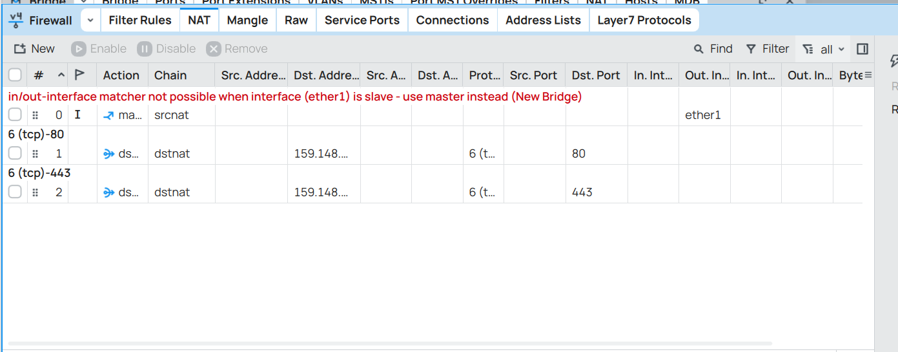
Ip | وبعدين تروح للايبي
firewall | وجدار الحماية وبتلقى خطاء صاير نفس الصوره والحل تروح للقاعدة التي تبث النت للأجهزة الباقية وتروح للخيار Out. Interface وتغيره الى Bridge الي سويته جديد

Routing
 | هو تحديد المسار الأفضل الذي يجب أن يسلكه البيانات للوصول إلى وجهتها.

Virtual Routing and Forwarding - VRF التوجية الافتراضي وإعادة التوجية
 | طبعا هنا هنعمل إعادة التوجية يدوي
طريقة إعادة التوجية (Static Routing) يعني يدوي | المتطلبات الاساسيه: 2 ميكروتك مثبتا على محكيان مختلفين 2 أنظمة الأفضل تكون لينكس وربطها بميكروتك والتاكد من التن في كلا النظامين
IP > Routes. | اول شي تختار الميكرو الي يصير رئيسي وتروح IP > Routes.
New | وتختار جديد
Dst. Address | وهنا تحط مخرج النت حق ميكروتك الثاني وليس الرئيسي
Gateway | وهنا تحط المدخل الأول لميكروتك الثاني وليس الرئيسي
Apply | ثما تنفيذ وموافقه
Ok
ping | الان روح للنظام المتصل بميكروتك الي يأخذ منه النت سواى دبيان او اوبنتو او أي نظام الي متصل بميكروتك الرئيسي واكتبي بنق ورقم الايببان حق الاله الافتراضية الموجوده على الميكروتك التاثني اذا صار اتصال معها العملية نجحت

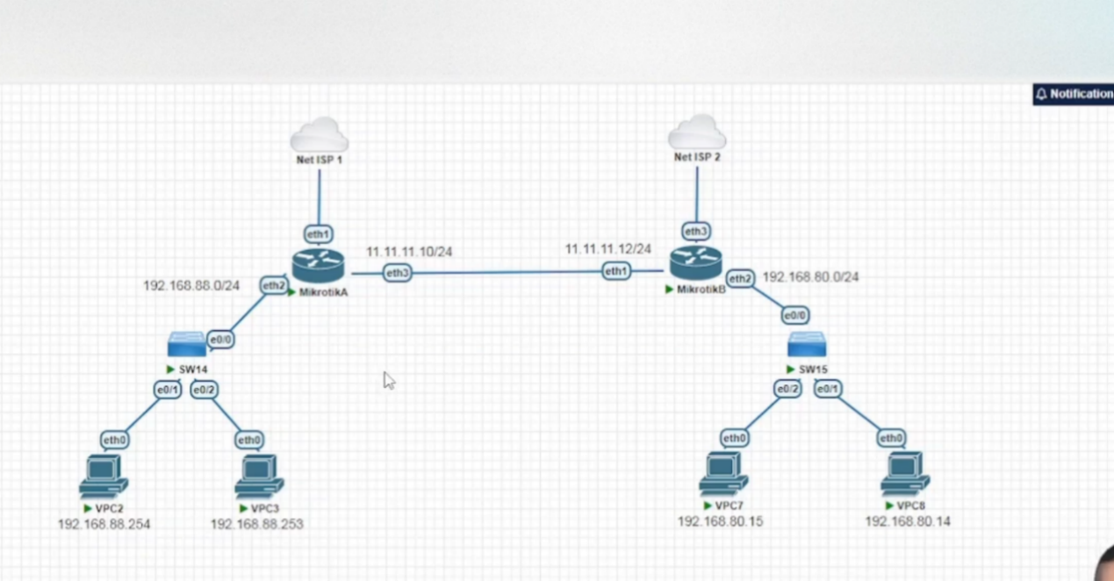
OSPF
 | هو بروتوكول توجيه ديناميكي لإيجاد أقصر مسار بين الأجهزة أيضا تساعد على الاتصال بين اكثر من MikroTik
صنع ospf لجعل المداخل حق الميكروتك مرئية | يعني نربط مدخل واحد (Host-only) على 2 ميكروتك
 | اول شي تسوي مدخل ايثر نت في المحاكي ويكون من نوع Host-only إضافي يعني يصير عندك 3 مداخل واحد للنت والثاني للالات الافتراضيه والثالث مخصص للربط بين الميكروتك الثاني
Host-only | ثما تربط المدخل بكلا المكروتك يعني Host-only الي سويته في الفيرشوال بوكس تربطه بمكروتك الأول وميكروتك الثاني
DHCP Client | وبعدين في الويندوز بوكس تسوي للمدخل Host-only الي سويته في الفرشوال DHCP Client في كلا الميكروتك
Routing => ospf => Instances => New | ثما تروح للـ OSPF وتختار Instances وتختار الحالات و جديد
Abbly => Ok | اذا تبي تغير الاسم او الاي دي فقط غيره لا تسوي أي شي ثاني
Areas => New = Abbly => Ok | وهي كذالك لا تعدل شي فقط اوكيه وخلاص
Interface Templates => New | ثما تروح للقوالب وتسوي جديد
Interfaces | اختر المدخل الي سويته جديدي Host-only
Networks | الي هو الايبي حق المدخل الجديد
Network Type = ptp | ونوع الشبكه اختر ptp
 | الان الميكروتك الأول جهزناه والثاني نفس الخطوات الي سويتها
Interface Templates => New | وبعدين ترجع للميكروتك الأول تروح تضيف المداخل الي تبي الميكروتك الثاني يتصل معاها ويصير الميكروتك الثاني يشوف اخي مدخل انت تضيفه في Interface Templates

صنع شبكه هوست اولين في الويندوز بدون برامج خارجيه

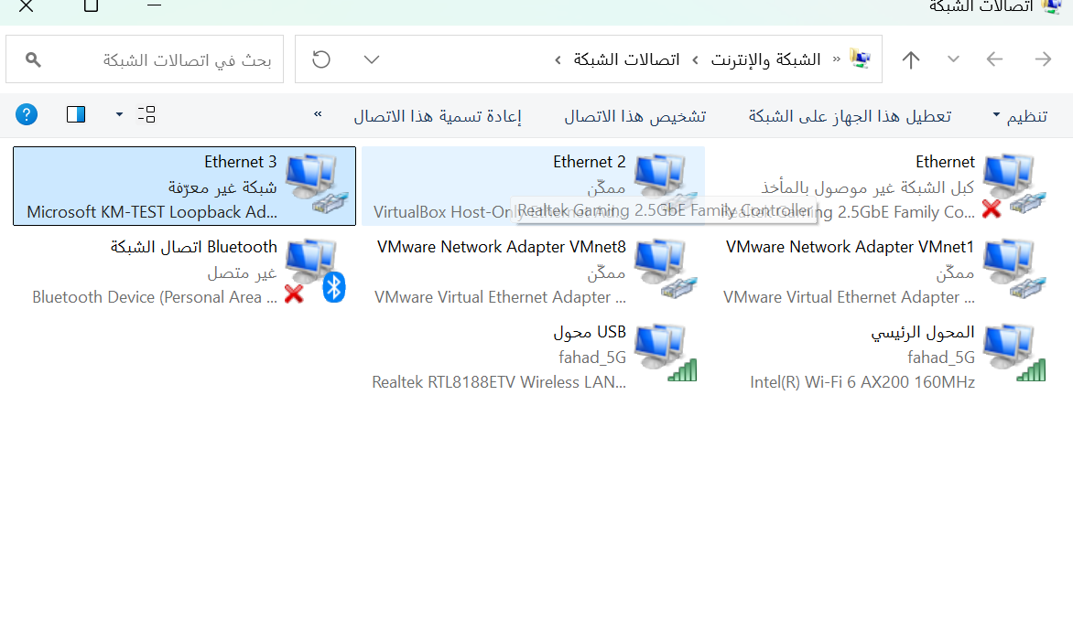
إضافة Microsoft Loopback Adapter يدويًا | يعني يصير عندك Host-Only في الويندوز وهمية
تروح على لوحة التحكم ثما الأجهزة والطابعات
إدارة الأجهزة
1. في نافذة إدارة الأجهزة (Device Manager)، اضغط على إجراء (Action) في الأعلى.
2. اختر إضافة أجهزة قديمة (Add legacy hardware).
3. اضغط التالي (Next).
4. اختر تثبيت الجهاز الذي أحدده يدويًا من قائمة (Install the hardware that I manually select from a list) ثم اضغط التالي (Next).
5. اختر محولات الشبكة (Network Adapters) ثم اضغط التالي (Next).
6. في القائمة: على اليسار اختر Microsoft.
على اليمين ابحث عن Microsoft KM-TEST Loopback Adapter.
ضبط عنوان IP لشبكة Host-Only الجديده
افتح لوحة التحكم (Control Panel).
انتقل إلى الشبكة والإنترنت (Network and Internet) > مركز الشبكة والمشاركة (Network and Sharing Center).
اضغط على تغيير إعدادات المحول (Change adapter settings) في القائمة الجانبية.
ستجد محول جديد باسم Loopback Adapter أو Microsoft KM-TEST Loopback Adapter.
اضغط عليه بزر الفأرة الأيمن واختر خصائص (Properties).
حدد Internet Protocol Version 4 (TCP/IPv4) واضغط على خصائص (Properties).
اختر استخدام عنوان IP التالي (Use the following IP address) وأدخل:
العنوان (IP Address): 192.168.100.1
القناع (Subnet Mask): 255.255.255.0
اضغط موافق (OK) وأعد تشغيل الجهاز
ادراج Host-Only الجديد في المحاكي (الفايرشوال بوكس)
اذهب إلى إعدادات الجهاز الافتراضي:
افتح إعدادات (Settings) الجهاز الافتراضي.
انتقل إلى الشبكة (Network).
في المحول الأول (Adapter 1)، اختر محول الشبكة الجسرية (Bridged Adapter).
في اسم المحول (Name)، اختر Microsoft Loopback Adapter.
اضغط موافق (OK) وأعد تشغيل الجهاز الافتراضي.

Authentication, Authorization, Accounting المصادقة والمحاسبة والنفويض

Hotspot customisation
 | هو نظام يسمح لك بإنشاء بوابة إنترنت تطلب من المستخدمين تسجيل الدخول قبل الوصول إلى الإنترنت، مثل الموجود في الكافيهات أو الفنادق.
طريقة عمل HotSpot
IP = HotSpot | تروح على الايبي ثما الهوست
Hotspot Setup | تضغط على Hotspot Setup
Interface = ether2 | في المخارج اختر المخرج الموجه للمستخدمة والأجهزة وليس مدخل النت
Local Address of Network | بعدين سيظهر لك الايب تاكد بانه صحيح للمدخل ether2 وتاكد من ان الخيار Masquerade Network مفعل
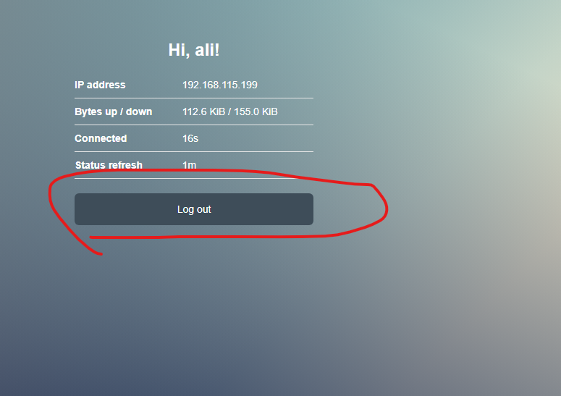
Address Pool of Network | هنا حط الايبي من الى علشان يطبق عليها
Select Certificate = none | اتركها none إذا لم تستخدم SSL
IP Address of SMTP Server = 0.0.0.0. | اتركه 0.0.0.0.
DNS Servers = 8.8.8.8 | هنا حط الدي ان اس حق قوقل
DNS Name = www.fahad.com | وهنا اسم الدي ان اس أي اسم
Create User | وفي الأخير حط اسم المستخدم أي شي والباسورد أي شي
Ok | واضغط اوكيه
 | وبعدين روح على الويندوز
 | ادخل المتصفح وادخل الايب بي حق مخرج النت ether2 واذا مادخل من خلال المتصفح اختر متصفح اخر واذا لم يدخل أيضا اعد تشغيل مدخل النت من اعدادات الويندوز أيضا تاكد بانك سويت تسجيل خروج من صفحة Hotspot على المتصفح حق ويندوز انظر للصورة وأيضا امسح بيانات المتصفح
 | اخل اسم المستخدم الي سويته في السطر 586

تخصيص صفحة Hotspot

الذهاب إلى تبويب Files | من القائمة الجانبية داخل Winbox، اضغط على Files لرؤية الملفات الموجودة على الراوتر.
فتح مجلد hotspot | داخل Files، ستجد مجلد باسم hotspot، اضغط عليه لعرض ملفات صفحة الدخول.
تعديل ملف login.html | اضغط بزر الفأرة الأيمن (كليك يمين) على ملف login.html واختر Edit لفتح المحرر الداخلي.
تعديل النصوص أو الصور | قم بتغيير العبارات أو تعديل روابط الصور داخل الكود، مثل تغيير عبارة الترحيب أو تغيير صورة الشعار.
رفع ملفات إضافية (اختياري) | إذا كنت تريد إضافة شعار أو خلفية جديدة، اسحب الصور من جهازك وافلتها داخل مجلد hotspot في Files.
حفظ التعديلات | بعد إنهاء التعديلات، اضغط OK أو Save لحفظ التغييرات على الراوتر.
تجربة صفحة الدخول | جرب فتح شبكة الـ Hotspot من جهاز موبايل أو كمبيوتر لترى التعديلات الجديدة.
مسح الكاش إذا لم تظهر التعديلات | إذا لم ترى التعديلات، امسح الكاش من المتصفح أو استخدم وضع التصفح الخفي (Incognito Mode).

عمل User جديد للمعلاء في HotSpot
IP = HotSpot | تروح على الايبيي ثما الهوست
 | تضغط على الهوست الي سويته جديد واذا مافي لازم تسوي سطر 576
User | وحدد كلمة اليوزر
New | ثما اضغط على جديد
General | اختر عام
Server = all | واختر كل السيرفرات
Name | حط أي اسم
Password | واي باسورد
Ok | واختر اوكيه

السماح لبعض المواقع للمستخدمين بدون تسجيل الدخول الى HotSpot
IP = HotSpot | تروح على الايبيي ثما الهوست
Walled Garden IP List = New | وتروح على النافذه ذي وتختار جديد
Action = accept | في الاكشن تحط اقبل بكل
Dst. Address | وفي الايبي اكتب ايبي الموقع الذي يمكن الدخول عليه بدون تسجيل الدخول على HotSpot
Ok | واختر موافق
 | ادخل على أي متصفح واكتب اسم الموقع الذي تريد السماح للمستخدمين الدخول علية وجرب اذا فتح معناه صح
ping -4 MikroTik.com | اذا تبي تعرف عنوان الايبي حق موقع معين استخدم هذا الامر في الترمند

السماح لبعض الاجهزة بدخول الى النت بدون ادخال كلمة المرور
IP = HotSpot | تروح على الايبيي ثما الهوست
IP Bindings = New | تروح على النافذا حق الاي بي وتختار جديد
Address | حط ايبي الجهاز الي يدخل على النت بدون يوزر
Server = all | السيرفر اختر الكل
Type = bypassed | وفي التايب اختر bypassed
Aply && Ok | ثما تطبيق و موافق

وضع حدود لسرعة التنزيل والرفع
IP => hostpot => User Profiles | تروح على الايبي ثما هوست ثما اليوزر
New | وبعدين جديد
General => name | الاسم أي شي
General => Rate Limit (rx/tx) = 64k / 128k | تختار سرعة الرفع وسرعة التنزيل
...
The Dude
 | هو تطبيق لمراقبة الشبكة من MikroTik يمكنه تحسين طريقة إدارة بيئة الشبكة بشكل كبير. يقوم تلقائيًا بمسح جميع الأجهزة ضمن الشبكات الفرعية المحددة، ويرسم خريطة لشبكاتك، ويراقب خدمات أجهزتك، وينبهك في حالة وجود مشكلات في أي خدمة.

التثبيت

طريقة التثبيت
all_packages-arm64-7.19.1 = dude-7.19.1-arm64.npk | تنزل من موقع ميكروتك هذه البكج وتستخرج منها ملف اسمه dude-7.19.1-arm64.npk وتحطه في ميكروتك قسم الملفات File وتسوي إعادة التشغيل ثما تلاحظ ان الملف اختفاء
dude-install-7.19.1 | وهذا برنامج تثبته على الكمبيوتر
System > Packages | وعلشان تتاكد ان البكج تثبت روح للنظام ثما البكج ابحث عن Dude
IP > SNMP | ثما تروح للموقع ذا علشان تفعل Dude
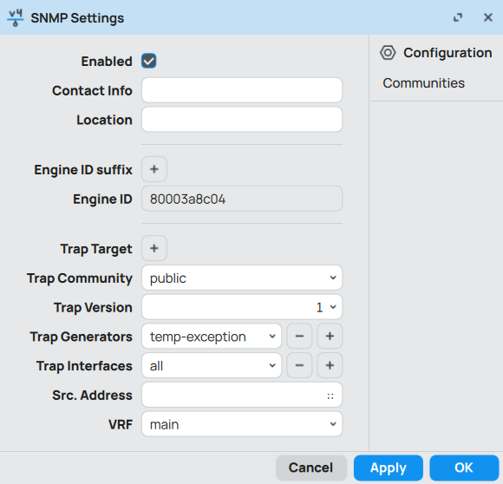
SNMP Settings : | اضبط الاعدادات نفس الي فصورة
Apply > OK | تنفيذ و موافق
Simple Network Management Protocol (SNMP) | ثما تروح على الكمبيوتر حقك و"الإعدادات" -> "التطبيقات" -> "الميزات الاختيارية" -> "إضافة ميزة" وابحث عن "Simple Network Management Protocol (SNMP)".
services.msc | ثما اضغط مفتاح الويندوز مع حرف الار وادخل هذه الكلمة
تراكب SNMP | وابحث عن ذا الخيار وشغله
Mikrotik > Dude > Settings | ثما تروح للميكروتك قسم اليود في الاعدادات
Dude Settings = Enabled | في نافذة الاعدادات فعل الخيار وبس
Apply > OK | تنفيذ و موافق
The Dude | ثما روح للكمبيوتر حقك وشغل برنامج The Dude كمسؤل
Server: Port:8291 Password: | وفي النافذه البداية في السيرفر اكتب الايبي حق الميكروتك الأفضل المدخل الأول حق النت البورت ثابت لاتغيره الباسورد حق الميكروتك
Connect | دخول

